Sheet1
家具采购清单
序号 | 货物名称 | 图样 | 规格 | 单位 | 预估数量 | 单价 | 金额 | 主要参数
1 | 电脑椅 | 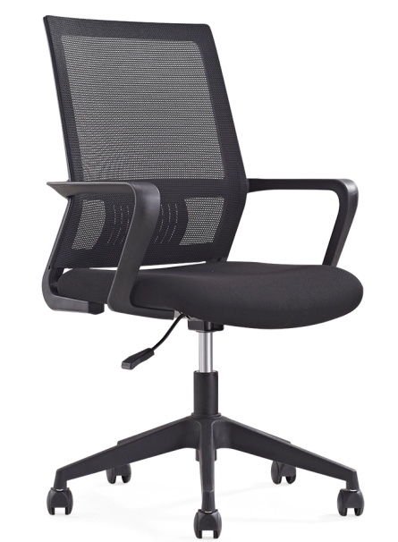 | 常规 | 张 | 180 |  |  | ∮320尼龙脚过1136KG静压测试，50mm黑色尼龙轮，协强85黑色气杆，2.5加厚打字椅底盘（可升降旋转，不可逍遥），固定腰垫，黑色PP玻纤背框和扶手，，42密度中软高弹力切割海绵，，华宇牌耐磨亲肤弹力座布，背加密加厚网H网饰面，《专利新产品》620*565*920/1050 1、靠背：采用优质网布饰面，透气性强，手感柔软，纹理细腻且富有韧性。根据人体工学设计理念，背部采用曲线的尼龙塑料椅身设计，靠背外边框宽度45MM ，靠背上部外框距中杆230MM，下部外框距中杆185MM，总框内高度为435MM。充分和身体紧密接触（如图）。 2、海绵：采用50MM高弹性环保一次成型海绵，密度0.05-0.065（KG/M3）不含CFC氟碳化物，避免坏臭氧层，表面有防腐化变形保护膜，耐久不变形，高回弹，韧性好。 3、椅座板：基材采用1.5mm夹板九层垫压成型，板材成型后约12MM，经防腐、防虫化学处理，表面扪透气网布，离地高度（降至最低时）420mm。 4、五星脚及滑轮：采用优质尼龙五星脚轮 ，受力均匀，最大承受力重量达140KG；5、气压棒：采用“SHS、WDF、KGS”同等品牌气压棒。6、扶手：采用优质尼龙一次压铸成型。扶手面最小宽度43MM，距离地面（降至最低时）高度为660mm。
2 | 办公椅1 | 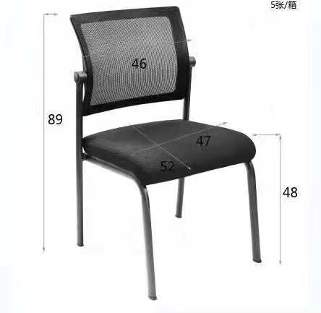 | 常规 | 张 | 650 |  |  | 椅面为进口玻璃纤维网，(1)饰面用材：采用台湾颐达牌透气阻燃布料，外观色泽靓丽，自然，手感柔软； (2)海绵：采用优质成型PU泡棉硬度45°密度37.5KG／立方米，通BS7176-1995测试，在火种离开10秒内，泡棉自动结焦熄灭，能均匀承托负重，表面有一层保护面,可防氧化,防碎,经过HD测试永不变形。 (3)成型弯板：依据人体工程学原理设计，曲木板材经模具八层高频压机将多导单板施胶层叠且热压成型，板材厚度12-16mm，板材承受压力达300KG，经防潮、防腐、防蛀等环保处理。（4）四脚钢架≥28mm扁管，经涂油、酸洗、磷化、除锈处理，表面静电喷塑粉处理，黑色，表而光滑无毛刺，无漏喷及留痕，具有耐腐蚀、防水抗老化等性能。管壁厚度≥2.0mm靠背可重力倾仰
3 | 办公椅2 |  | 490*490*900 | 张 | 250 |  |  | 1、饰面：采用优质绒布饰面，透气性强，手感柔软，纹理细腻且富有韧性。2、海绵：采用45比高弹性环保一次成型海绵，密度0.05-0.065（KG/M3）不含CFC氟碳化物，避免坏臭氧层，表面有防腐化变形保护膜，耐久不变形。3、椅背及座板背面：采用优质ABS塑料一次压铸成型。4、脚架：采用优质≥16*34MM的椭圆钢管经热弯成型，底部配有防滑垫，管壁厚度≥1.2MM，表面经过磷化酸洗处理。静电粉末涂装后的防腐,附着力耐氧化性好,钢管表面处理需达到国家（GB6807-86涂装前表面处理技术要求）标准。
4 | 会议椅1 | 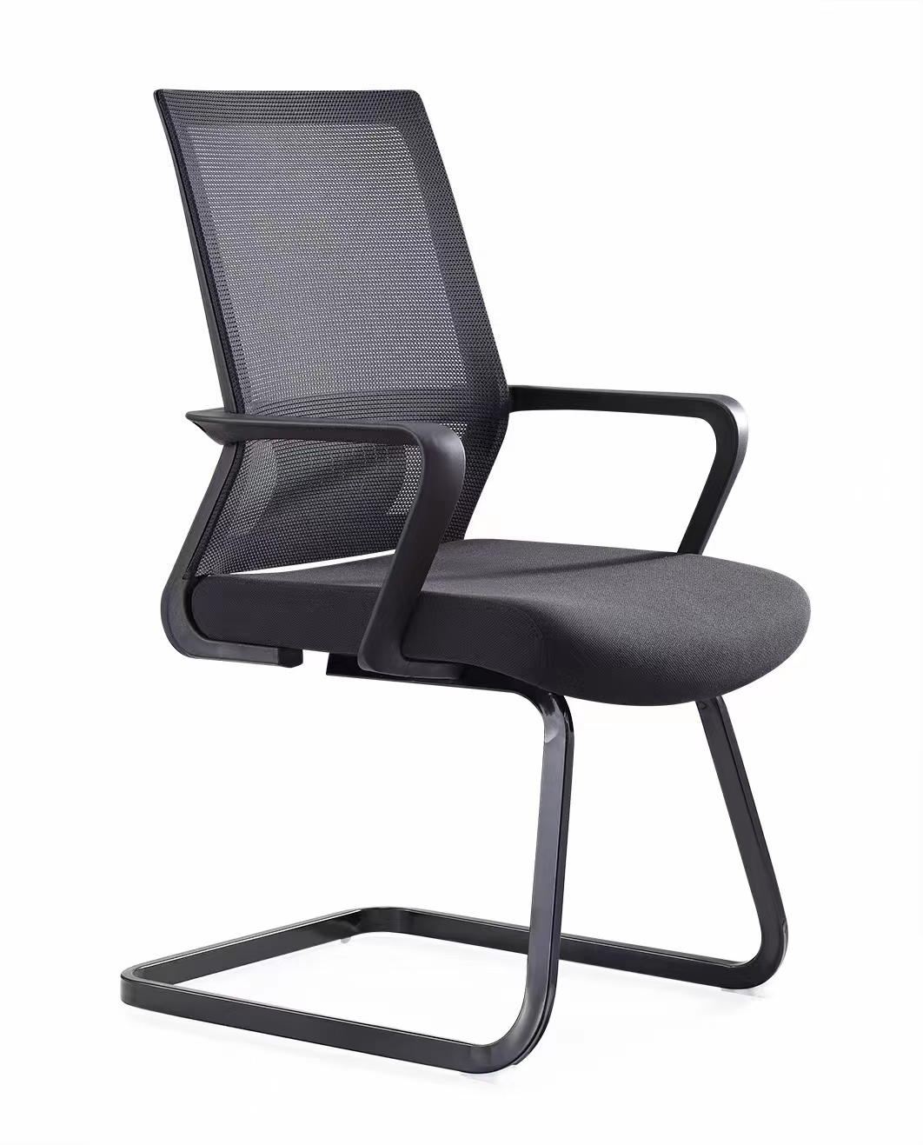 | 钢架 | 张 | 230 |  |  | 工字脚，固定腰垫，黑色PP玻纤背框和扶手，，42密度中软高弹力切割海绵，，华宇牌耐磨亲肤弹力座布，背加密加厚网H网饰面，《专利新产品》620*565*920/1050 1、靠背：采用优质网布饰面，透气性强，手感柔软，纹理细腻且富有韧性。根据人体工学设计理念，背部采用曲线的尼龙塑料椅身设计，靠背外边框宽度45MM ，靠背上部外框距中杆230MM，下部外框距中杆185MM，总框内高度为435MM。充分和身体紧密接触（如图）。 2、海绵：采用50MM高弹性环保一次成型海绵，密度0.05-0.065（KG/M3）不含CFC氟碳化物，避免坏臭氧层，表面有防腐化变形保护膜，耐久不变形，高回弹，韧性好。 3、椅座板：基材采用≥1.5mm夹板九层垫压成型，板材成型后约12MM，经防腐、防虫化学处理，表面扪透气网布，离地高度（降至最低时）420mm。 4、弓子脚架采用30*20mm的长方型钢管一体压弯用30*2的扁铁连接而成。6、扶手：采用优质尼龙一次压铸成型。扶手面最小宽度≥43MM，
5 | 会议椅2 | 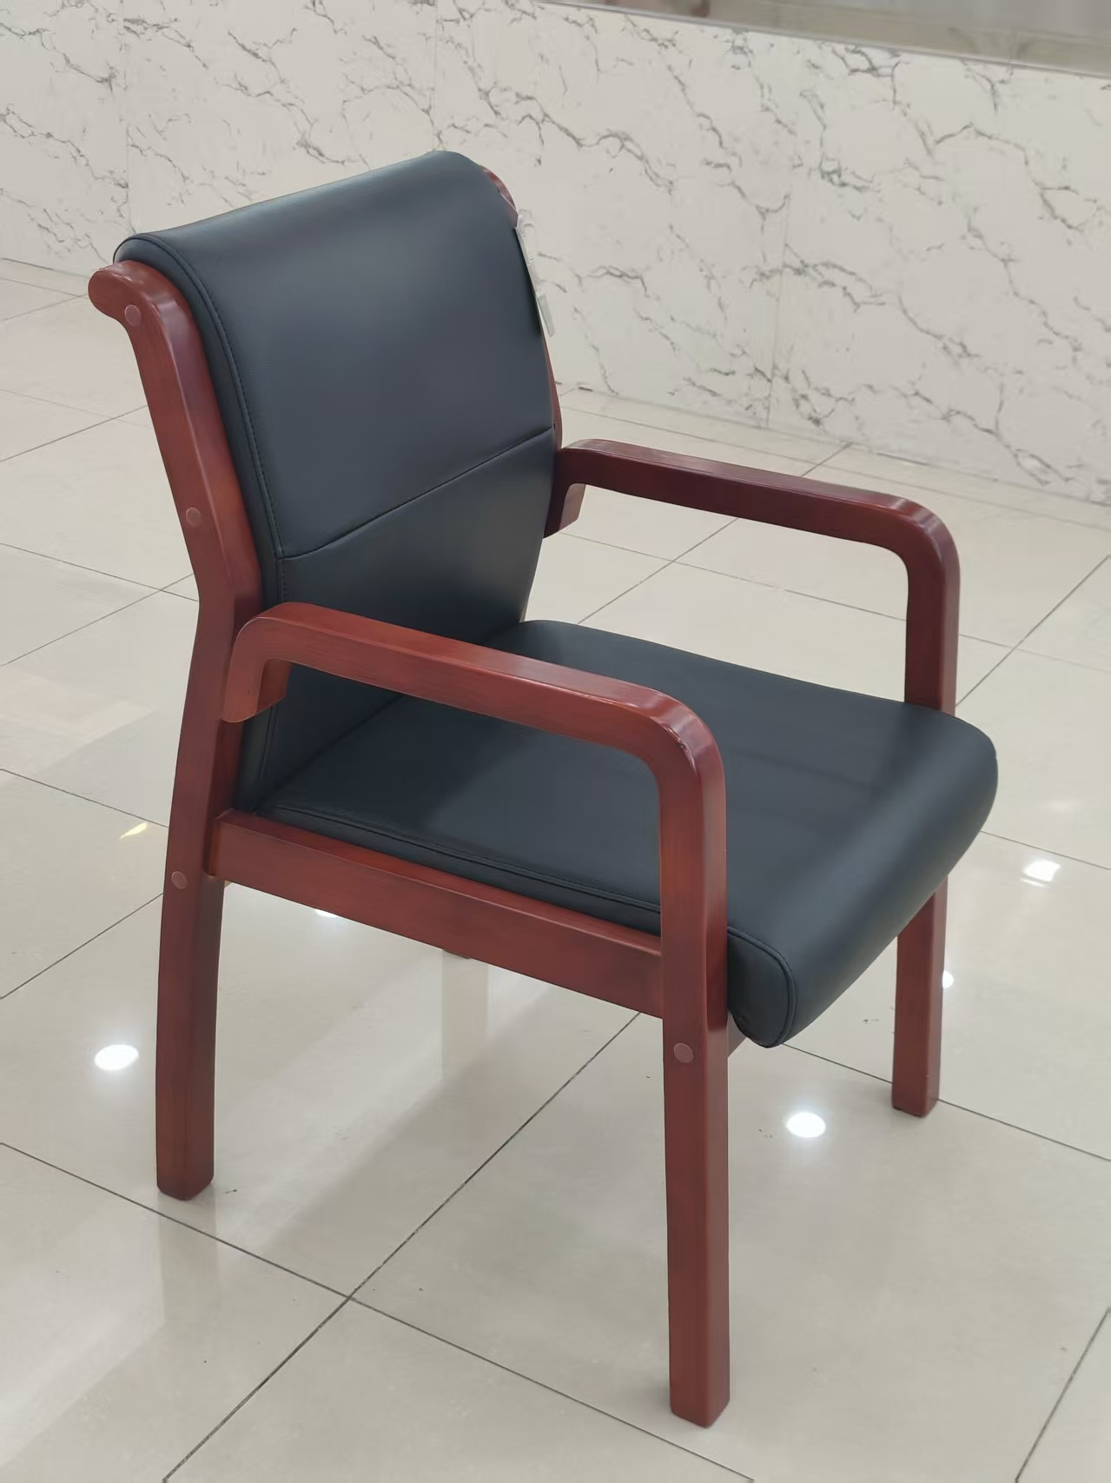 | 木扶手 | 张 | 10 |  |  | 面料：采用黑色西皮；座垫泡绵：采用发泡成型海绵具有较高的人体工学标准要求，密度较大，不轻易凹陷变形，经久耐用；内架选用≥12mm厚一次成型的优质夹板，橡木框架结构 。座椅底部框架内四角分别L型角码固定件。L型角码单边长：65mm～72mm,宽：14mm～16mm,高：7mm～9mm，两边尺寸数据相等。安装螺丝过孔，3.5mm～4.5mm-φ3.5mm～4.5mm，通孔。正面为9mm～10mm的平面，配两个螺丝孔，第一孔距58mm～62mm.第二孔距28mm～32mm.两边尺寸数据相等。两侧保持饱满带弧度。L型角码直角处的实心三角采用国标ADC-12铝合金,长：14mm～16mm，高：4mm～5mm，两边尺寸数据相等，与主角码一体成型。安装L型角码不得超出座椅框架，以免影响美观。
6 | 会议椅3 |  | 木架 | 张 | 120 |  |  | 面料：采用黑色西皮；座垫泡绵：采用发泡成型海绵具有较高的人体工学标准要求，密度较大，不轻易凹陷变形，经久耐用；内架选用≥12mm厚一次成型的优质夹板，橡木框架结构 。座椅底部框架内四角分别L型角码固定件。L型角码单边长：65mm～72mm,宽：14mm～16mm,高：7mm～9mm，两边尺寸数据相等。安装螺丝过孔，3.5mm～4.5mm-φ3.5mm～4.5mm，通孔。正面为9mm～10mm的平面，配两个螺丝孔，第一孔距58mm～62mm.第二孔距28mm～32mm.两边尺寸数据相等。两侧保持饱满带弧度。L型角码直角处的实心三角采用国标ADC-12铝合金,长：14mm～16mm，高：4mm～5mm，两边尺寸数据相等，与主角码一体成型。安装L型角码不得超出座椅框架，以免影响美观。
7 | 中班椅 |  | 常规 | 张 | 2 |  |  | 1)、饰面用材：采用优西皮，外观色泽均匀，自然，手感柔软 (2)、海绵：采用优质海绵，密度高，回弹力好，硬度适当 (3)、成型弯板：采用高频压机将多导单板施胶层叠且热压成型； (4)、实木脚架，油漆：采用“易涂宝”环保油漆，附着力强、流平性高，涂层亮度均匀不褪色， 色泽柔和，手感良好，达到国际E1级环保标准. （5）靠背有加装气压杆可以放斜120 度，采用进口三强气压升降
8 | 办公桌1 |  | 1200*600*760 | 张 | 50 |  |  | 办公台 ：采用“富美家、威盛亚、松耐特”同等品牌≥0.8mm厚防火板饰面,双面贴面。经热弯一体成型后前边沿为D型边，后边沿为鸭嘴型斜边。两头封边采用≥2.0mm厚同色PVC平直边型。台面总厚度≥27mm。表面具有耐磨、耐划、抗腐蚀等特征。 2、台面、桌架站板基材：采用≥25mm厚“吉象、福人、大亚”同等品牌E0级刨花板，其它板材厚度≥18mm.板材经过防虫、防腐等化学处理，持久不变形，各项指标均符合《木家具中有害物质限量》强制性标准要求。环保指标应符合GB18580-2008的室内装饰装修材料人造板及其制品中甲醛释放限量标准要求，产品整体质量需达到GB3324-2008《木家具通用技术条件》检测标准。 3、配件：优质“BMB、海福乐、DTC”同等品牌五金件：阻尼三节滚珠滑轨、铰链和侧面锁，无氧化，无脏污、划伤、压痕、烧伤，无镀层不良， 耐盐碱腐蚀。。 4、配置：固定柜420*520*725mm，常规三抽屉底板厚度为≥5mm嵌入，同材质主机托1个。5.桌子颜色可选。
9 | 办公桌2 | 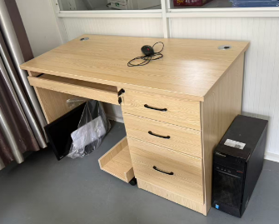 | 1200*600*760 | 张 | 300 |  |  | 办公台 ：采用“富美家、威盛亚、松耐特”同等品牌≥0.8mm厚防火板饰面,双面贴面。经热弯一体成型后前边沿为D型边，后边沿为鸭嘴型斜边。两头封边采用2.0mm厚同色PVC平直边型。台面总厚度≥27mm。表面具有耐磨、耐划、抗腐蚀等特征。 2、台面、桌架站板基材：采用≥25mm厚“吉象、福人、大亚”同等品牌E1级中密度纤维板，其它板材厚度≥18mm.板材经过防虫、防腐等化学处理，持久不变形，各项指标均符合《木家具中有害物质限量》强制性标准要求。环保指标应符合GB18580-2008的室内装饰装修材料人造板及其制品中甲醛释放限量标准要求，产品整体质量需达到GB3324-2008《木家具通用技术条件》检测标准。 3、配件：优质“BMB、海福乐、DTC”同等品牌五金件：阻尼三节滚珠滑轨、铰链和侧面锁，无氧化，无脏污、划伤、压痕、烧伤，无镀层不良， 耐盐碱腐蚀 4、配置：固定柜420*520*725mm，常规三抽屉底板厚度为≥5mm嵌入，同材质主机托1桌子颜色可选。
10 | 办公桌3 | 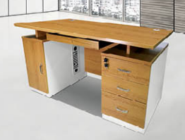 | 1400*700*760 | 张 | 72 |  |  | 办公台 ：采用“富美家、威盛亚、松耐特”同等品牌≥0.8mm厚防火板饰面,双面贴面。经热弯一体成型后前边沿为D型边，后边沿为鸭嘴型斜边。两头封边采用≥2.0mm厚同色PVC平直边型。台面总厚度27mm。表面具有耐磨、耐划、抗腐蚀等特征。 2、台面、桌架站板基材：采用≥25mm厚“吉象、福人、大亚”同等品牌E0级刨花板，其它板材厚度≥18mm.板材经过防虫、防腐等化学处理，持久不变形，各项指标均符合《木家具中有害物质限量》强制性标准要求。环保指标应符合GB18580-2008的室内装饰装修材料人造板及其制品中甲醛释放限量标准要求，产品整体质量需达到GB3324-2008《木家具通用技术条件》检测标准。 3、配件：优质“BMB、海福乐、DTC”同等品牌专业五金配件阻尼三节滚珠滑轨、铰链和侧面锁，无氧化，无脏污、划伤、压痕、烧伤，无镀层不良， 耐盐碱腐蚀。。 4、配置：固定柜420*520*733mm，常规三抽屉底板厚度为≥5mm嵌入。桌子颜色可选。
11 | 办公桌4 |  | 1400*700*760 | 张 | 20 |  |  | 办公台 ：采用“富美家、威盛亚、松耐特”同等品牌≥0.8mm厚防火板饰面,双面贴面。经热弯一体成型后前边沿为D型边，后边沿为鸭嘴型斜边。两头封边采用2.0mm厚同色PVC平直边型。台面总厚度≥27mm。表面具有耐磨、耐划、抗腐蚀等特征。 2、台面、桌架站板基材：采用≥25mm厚“吉象、福人、大亚”同等品牌E1级中密度纤维板，其它板材厚度18mm.板材经过防虫、防腐等化学处理，持久不变形，各项指标均符合《木家具中有害物质限量》强制性标准要求。环保指标应符合GB18580-2008的室内装饰装修材料人造板及其制品中甲醛释放限量标准要求，产品整体质量需达到GB3324-2008《木家具通用技术条件》检测标准。 3、配件：优质“BMB、海福乐、DTC”同等品牌专业五金配件阻尼三节滚珠滑轨、铰链和侧面锁，无氧化，无脏污、划伤、压痕、烧伤，无镀层不良， 耐盐碱腐蚀。。 4、配置：固定柜420*520*720mm，常规三抽屉底板厚度为≥5mm嵌入。 5.桌子颜色可选。
12 | L型办公桌1 | 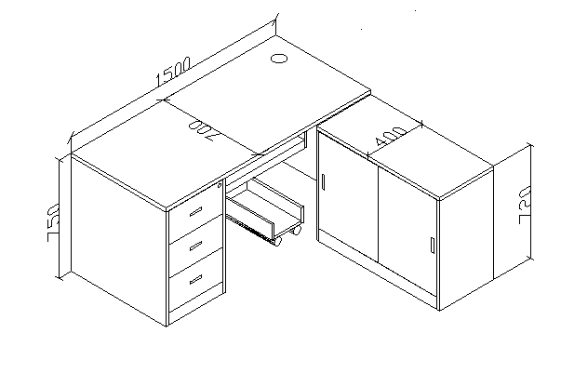 | 1500*1400*750 | 张 | 30 |  |  | 办公台 ：采用“富美家、威盛亚、松耐特”同等品牌≥0.8mm厚防火板饰面,双面贴面。经热弯一体成型后前边沿为D型边，后边沿为鸭嘴型斜边。两头封边采用2.0mm厚同色PVC平直边型。台面总厚度≥27mm。表面具有耐磨、耐划、抗腐蚀等特征。 2、台面、桌架站板基材：采用≥25mm厚“吉象、福人、大亚”同等品牌E1级中密度纤维板，其它板材厚度18mm.板材经过防虫、防腐等化学处理，持久不变形，各项指标均符合《木家具中有害物质限量》强制性标准要求。环保指标应符合GB18580-2008的室内装饰装修材料人造板及其制品中甲醛释放限量标准要求，产品整体质量需达到GB3324-2008《木家具通用技术条件》检测标准。 3、配件：优质“BMB、海福乐、DTC”同等品牌专业五金配件阻尼三节滚珠滑轨、铰链和侧面锁，无氧化，无脏污、划伤、压痕、烧伤，无镀层不良， 耐盐碱腐蚀 4、配置：固定柜420*520*725mm，常规三抽屉底板厚度为≥5mm嵌入。
13 | L型办公桌2 | 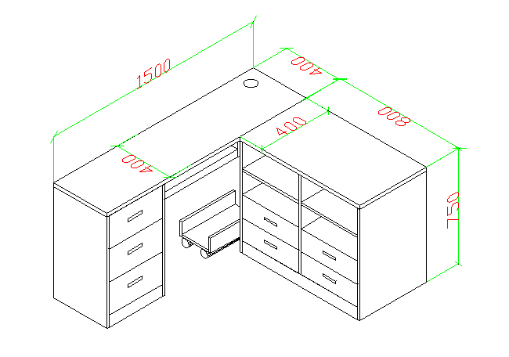 | 1500*1200*750 | 张 | 7 |  |  | 办公台 ：采用“富美家、威盛亚、松耐特”同等品牌≥0.8mm厚防火板饰面,双面贴面。经热弯一体成型后前边沿为D型边，后边沿为鸭嘴型斜边。两头封边采用2.0mm厚同色PVC平直边型。台面总厚度≥27mm。表面具有耐磨、耐划、抗腐蚀等特征。 2、台面、桌架站板基材：采用≥25mm厚“吉象、福人、大亚”同等品牌E1级中密度纤维板，其它板材厚度18mm.板材经过防虫、防腐等化学处理，持久不变形，各项指标均符合《木家具中有害物质限量》强制性标准要求。环保指标应符合GB18580-2008的室内装饰装修材料人造板及其制品中甲醛释放限量标准要求，产品整体质量需达到GB3324-2008《木家具通用技术条件》检测标准。 3、配件：优质“BMB、海福乐、DTC”同等品牌专业五金配件阻尼三节滚珠滑轨、铰链和侧面锁，无氧化，无脏污、划伤、压痕、烧伤，无镀层不良， 耐盐碱腐蚀 4、配置：固定柜420*520*725mm，常规三抽屉底板厚度为≥5mm嵌入。
14 | 办公桌5 |  | 主桌：1600*800*760副台：1200*400*720 | 张 | 2 |  |  | 1、贴面材料：采用≥0.6MM厚胡桃木皮贴面,符合国家木质a级等级要求，木质无虫眼、划伤、死节、霉变、腐朽等缺陷。经过蒸汽高温焗煮，确保无虫卵存在，延长使用寿命含水率≤12%,甲醛释放量≤1.5mg/L 2、基材：基材采用优质中纤板,符合E1级环保标准认证优质绿色环保产品,甲醛释放量≤0.124Lmg/m³。密度≥0.75g/cm3,静曲张度≥30Mpa,吸水膨胀率≤8%. 3、油漆：面漆采用“大宝”PU聚脂漆,底漆采用PE不饱和树脂漆，符合国家环保要求； 4、五金配件：采用嘉祥宝优质五金配件,经防锈处理，达国家标准；5、颜色：按要求订制。
15 | 办公桌（带屏风）1 | 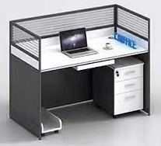 | 1400*600*1100 | 张 | 20 |  |  | 屏风：采用优质铝合金边框制作，铝材宽为30m，铝材厚度为≥1.1mm，屏风上部镶嵌5mm厚磨砂玻璃，中、下部为板式镶嵌，隔断铝材表面经静电喷涂工艺处理； 底部配有铝合金走线槽屏风隔断具有走线功能 2、饰面：采用优质三聚氰胺浸渍胶膜纸饰面，纹理清晰，色泽均匀台面、站板: 采用≥25mm厚“吉象、福人、大亚”同等品牌E1级MFC板，含三抽固定柜一个，键盘架主机架各一个、基材：采用优质刨花板，经过防腐、防虫等化学处理，各项指标均符合国家标准要求； 4、封边：板露边处采用同色PVC加热熔胶封边； 5、配件：采用优质五金配件。 (配木主机托+塑制键盘托)
16 | 办公桌（带屏风）2 |  | 1400*1400*1150 | 张 | 10 |  |  | 屏风：采用优质铝合金边框制作，铝材宽为30m，铝材厚度为≥1.1mm，屏风上部镶嵌5mm厚磨砂玻璃，中、下部为板式镶嵌，隔断铝材表面经静电喷涂工艺处理； 底部配有铝合金走线槽屏风隔断具有走线功能 2、饰面：采用优质三聚氰胺浸渍胶膜纸饰面，纹理清晰，色泽均匀台面、站板: 采用≥25mm厚“吉象、福人、大亚”同等品牌E1级MFC板，含三抽固定柜一个，键盘架主机架各一个、基材：采用优质刨花板，经过防腐、防虫等化学处理，各项指标均符合国家标准要求； 4、封边：板露边处采用同色PVC加热熔胶封边； 5、配件：采用优质五金配件。 (配木主机托+塑制键盘托)
17 | 办公桌（带屏风）3 |  | 1400*1500*1100 | 张 | 10 |  |  | 屏风：采用优质铝合金边框制作，铝材宽为≥30m，铝材厚度为≥1.1mm，屏风上部镶嵌5mm厚磨砂玻璃，中、下部为板式镶嵌，隔断铝材表面经静电喷涂工艺处理； 底部配有铝合金走线槽屏风隔断具有走线功能 2、饰面：采用优质三聚氰胺浸渍胶膜纸饰面，纹理清晰，色泽均匀台面、站板: 采用25mm厚“吉象、福人、大亚”同等品牌E1级MFC板，含三抽固定柜一个，键盘架主机架各一个、基材：采用优质刨花板，经过防腐、防虫等化学处理，各项指标均符合国家标准要求； 4、封边：板露边处采用同色PVC加热熔胶封边； 6、配件：采用优质五金配件。 (配木主机托+塑制键盘托)
18 | 钢架办公桌 |  | 1400*600*750 | 张 | 20 |  |  | 1、基材：桌面：采用优质浸渍胶膜纸饰面人造板，基材为E1级实木颗粒板，桌面板材厚度25mm，经过防虫、防腐等化学处理，平整度好，性能稳定，不易变形；耐磨损，易清洁，表面可耐香烟灼烧；采用与板材近色PVC封边，封边条厚度2mm，封边平整，四边倒弧，无黑线； 2、饰面：采用三聚氰胺板饰面。色泽鲜明，硬度大，耐磨，耐热性好，耐化学性能好，能抵抗一般的磨蚀，表面平滑光洁。 3、所有五金配件均选用优质五金配件 ，确保产品的品质。 4、桌脚：桌脚采用方形钢管≥50mm*50mm(±2mm),壁厚≥1.5mm，经除油除锈处理，外层采用聚脂环氧粉末喷塑。桌脚垫使用管套采用PP塑料，模具注塑一次成型，耐寒耐磨,经久耐用。配高级五金配件等。
19 | 折桌 |  | 1800*400*750 | 张 | 30 |  |  | 1、饰面：采用“富美家、威盛亚、松耐特”同等品牌防火板饰面，饰面厚度为0.6MM，具有防火，耐磨，防污等特点。2.基材：采用“吉象、福人、大亚”同等品牌E1级中密度纤维板厚度为≥25mm，强度高，刚性好，不变形，承重110KG，达到国家标准握钉力测试标准，甲醛含量符合国家环保检验标准。3、配件：优质“BMB、海福乐、DTC”同等品牌专业五金配件。4、钢架：采用优质30*30mm方型钢管，底部配有水平调节脚，整体桌架可折叠，钢管壁厚须达≥1.2MM以上，表面通过粉末喷涂设备进行静电喷塑，防止钢件的生锈，喷涂硬度耐冲击等应符合GB1763国家标准。环保指标应符合GB18580-2008的室内装饰装修材料人造板及其制品中甲醛释放限量标准要求，产品整体质量需达到GB3324-2008《木家具通用技术条件》检测标准。
20 | 双抽桌 | 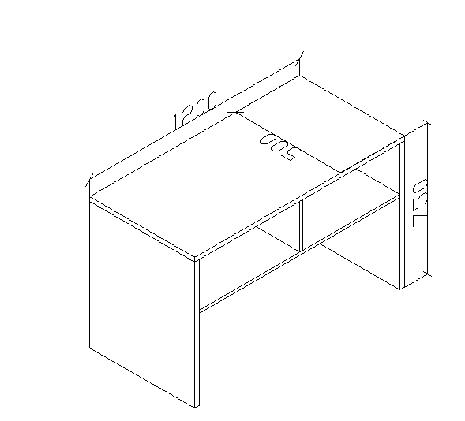 | 1200*500*750 | 张 | 8 |  |  | 桌子 ：采用“富美家、威盛亚、松耐特”同等品牌0.8mm厚防火板饰面,双面贴面。经热弯一体成型后前边沿为D型边，后边沿为鸭嘴型斜边。两头封边采用2.0mm厚同色PVC平直边型。台面总厚度27mm。表面具有耐磨、耐划、抗腐蚀等特征。 2、台面、桌架站板基材：采用≥25mm厚“吉象、福人、大亚”同等品牌E1级中密度纤维板，其它板材厚度18mm.板材经过防虫、防腐等化学处理，持久不变形，各项指标均符合《木家具中有害物质限量》强制性标准要求。环保指标应符合GB18580-2008的室内装饰装修材料人造板及其制品中甲醛释放限量标准要求，产品整体质量需达到GB3324-2008《木家具通用技术条件》检测标准。
21 | 会议桌 |  | 4000*1400*760 | 张 | 12 |  |  | 1.饰面：三聚氰胺浸渍胶膜纸饰面，贴面厚度≥1.0mm，耐划痕、耐磨、耐烫、防火、阻燃、散聚光、易清洁，色泽柔和、自然逼真； 2.基材：采用E1级颗粒板，桌面厚度为≥50mm其余均为≥18mm原材料均经防虫、防腐等化学处理； 3.封边：PVC热熔封边，厚度≥2mm厚封边条，性能稳定不变形； 4.配件：采用优质五金配件。
22 | 会议桌 |  | 3400*1400*760 | 张 | 4 |  |  | 1.饰面：三聚氰胺浸渍胶膜纸饰面，贴面厚度≥1.0mm，耐划痕、耐磨、耐烫、防火、阻燃、散聚光、易清洁，色泽柔和、自然逼真； 2.基材：采用E1级颗粒板，桌面厚度为≥50mm其余均为≥18mm原材料均经防虫、防腐等化学处理； 3.封边：PVC热熔封边，厚度≥2mm厚封边条，性能稳定不变形； 4.配件：采用优质五金配件。
23 | 会议桌 |  | 3600*1400*760 | 张 | 4 |  |  | 1.饰面：三聚氰胺浸渍胶膜纸饰面，贴面厚度≥1.0mm，耐划痕、耐磨、耐烫、防火、阻燃、散聚光、易清洁，色泽柔和、自然逼真； 2.基材：采用E1级颗粒板，桌面厚度为≥50mm其余均为≥18mm原材料均经防虫、防腐等化学处理； 3.封边：PVC热熔封边，厚度≥2mm厚封边条，性能稳定不变形； 5.配件：采用优质五金配件。
24 | 会议桌 |  | 3200*1200*760 | 张 | 2 |  |  | 1、贴面材料：采用≥0.6MM厚胡桃木皮贴面,符合国家木质a级等级要求，木质无虫眼、划伤、死节、霉变、腐朽等缺陷。经过蒸汽高温焗煮，确保无虫卵存在，延长使用寿命含水率≤12%,甲醛释放量≤1.5mg/L 2、基材：基材采用优质中纤板,符合E1级环保标准认证优质绿色环保产品,甲醛释放量≤0.124Lmg/m³。密度≥0.75g/cm3,静曲张度≥30Mpa,吸水膨胀率≤8%. 3、油漆：面漆采用“大宝”PU聚脂漆,底漆采用PE不饱和树脂漆，符合国家环保要求； 4、五金配件：采用嘉祥宝优质五金配件,经防锈处理，达国家标准；5、颜色：按要求订制。
25 | 会议桌 |  | 3200*1400*760 | 张 | 4 |  |  | 1.饰面：三聚氰胺浸渍胶膜纸饰面，贴面厚度≥1.0mm，耐划痕、耐磨、耐烫、防火、阻燃、散聚光、易清洁，色泽柔和、自然逼真； 2.基材：采用E1级颗粒板，桌面厚度位50mm原材料均经防虫、防腐等化学处理； 3.封边：PVC热熔封边，厚度≥2mm厚封边条，性能稳定不变形； 4.桌脚：桌脚采用厚度为≥1.5mm的60*30长方形钢管经除油磷化经除油除锈处理，外层采用聚脂环氧粉末喷塑
26 |  | 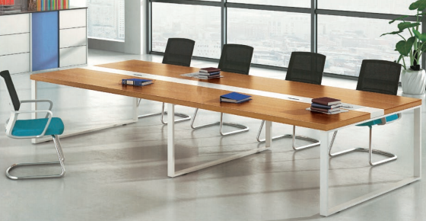 | 2800*1200*760 | 张 | 4
27 |  |  | 2400*1200*760 | 张 | 4
28 | 铁文件柜1 |  | 860*390*1800 | 个 | 50 |  |  | 1、钢板：采用优质SPCC冷轧钢板制作，钢板厚度≥0.8MM，符合冷轧钢板国家标准。2、表面处理：产品表面磷化处理工艺及质量水平应符合 GB6807-86 《钢铁工件涂漆前磷化处理技术条件》国家标准规定。喷涂粉体或漆膜采用防龟裂、防紫外线粉末，其表面光滑度、平整度等均达到GB1720中规定的一级指标,不得出现涂层不均、桔皮、色差、漏底等质量问题，划痕无锈迹、剥落、起皱、变色，色彩高雅美观，具有装饰防护性好、附着力强、持久耐磨等特点，漆膜耐冲击性等符合GB1732国家标准。3、结构要求：柜身正面顶板、侧板、中间固定层板边沿为一次冲压成型，成型后厚度20mm，柜内有层板颜色为灰色。4、配件：拉手采用优质塑料镶嵌式拉手，拉手规格要求42*90mm ，锁具为专业文件柜门锁。底座为60mm
29 | 铁文件柜2 |  | 860*390*1800 | 个 | 50 |  |  | 1、钢板：采用优质SPCC冷轧钢板制作，钢板厚度≥0.8MM，符合冷轧钢板国家标准。2、表面处理：产品表面磷化处理工艺及质量水平应符合 GB6807-86 《钢铁工件涂漆前磷化处理技术条件》国家标准规定。喷涂粉体或漆膜采用防龟裂、防紫外线粉末，其表面光滑度、平整度等均达到GB1720中规定的一级指标,不得出现涂层不均、桔皮、色差、漏底等质量问题，划痕无锈迹、剥落、起皱、变色，色彩高雅美观，具有装饰防护性好、附着力强、持久耐磨等特点，漆膜耐冲击性等符合GB1732国家标准。3、结构要求：柜身正面顶板、侧板、中间固定层板边沿为一次冲压成型，成型后厚度20mm柜内有层板颜色为灰色柜底座高60mm底部。4、配件：拉手采用优质塑料镶嵌式拉手，拉手规格要求42*90mm ，锁具为专业文件柜门锁。
30 | 五层档案柜 |  | 860*390*2020 | 套 | 30 |  |  | 1、钢板：采用优质SPCC冷轧钢板制作，钢板厚度≥0.8MM，符合冷轧钢板国家标准。2、表面处理：产品表面磷化处理工艺及质量水平应符合 GB6807-86 《钢铁工件涂漆前磷化处理技术条件》国家标准规定。喷涂粉体或漆膜采用防龟裂、防紫外线粉末，其表面光滑度、平整度等均达到GB1720中规定的一级指标,不得出现涂层不均、桔皮、色差、漏底等质量问题，划痕无锈迹、剥落、起皱、变色，色彩高雅美观，具有装饰防护性好、附着力强、持久耐磨等特点，漆膜耐冲击性等符合GB1732国家标准。3、结构要求：柜身正面顶板、侧板、中间固定层板边沿为一次冲压成型，成型后厚度20mm，柜底座高60mm底部配有四个水平调节脚。铁皮双开门，分为五层重叠结构（结构如图）每层柜内无层板。颜色为灰色。4、配件：拉手采用优质塑料镶嵌式拉手，拉手规格要求42*90mm ，锁具为专业文件柜门锁。
31 | 二门更衣柜 |  | 900*420*1800 | 个 | 20 |  |  | 1、钢板：采用优质SPCC冷轧钢板制作，钢板厚度≥0.8MM，符合冷轧钢板国家标准。2、表面处理：产品表面磷化处理工艺及质量水平应符合 GB6807-86 《钢铁工件涂漆前磷化处理技术条件》国家标准规定。喷涂粉体或漆膜采用防龟裂、防紫外线粉末，其表面光滑度、平整度等均达到GB1720中规定的一级指标,不得出现涂层不均、桔皮、色差、漏底等质量问题，划痕无锈迹、剥落、起皱、变色，色彩高雅美观，具有装饰防护性好、附着力强、持久耐磨等特点，漆膜耐冲击性等符合GB1732国家标准。3、结构要求：柜身正面顶板、侧板、中间固定层板边沿为一次冲压成型，成型后厚度20mm，柜底座高60mm底部铁皮双开门，分为三层结构（结构如图）每层柜内有层板和挂衣杆。颜色为灰色。4、配件：拉手采用优质塑料镶嵌式拉手，拉手规格要求42*90mm ，锁具为专业文件柜门锁。
32 | 三门更衣柜 |  | 900*420*1800 | 个 | 94 |  |  | 1、钢板：采用优质SPCC冷轧钢板制作，钢板厚度≥0.8MM，符合冷轧钢板国家标准。2、表面处理：产品表面磷化处理工艺及质量水平应符合 GB6807-86 《钢铁工件涂漆前磷化处理技术条件》国家标准规定。喷涂粉体或漆膜采用防龟裂、防紫外线粉末，其表面光滑度、平整度等均达到GB1720中规定的一级指标,不得出现涂层不均、桔皮、色差、漏底等质量问题，划痕无锈迹、剥落、起皱、变色，色彩高雅美观，具有装饰防护性好、附着力强、持久耐磨等特点，漆膜耐冲击性等符合GB1732国家标准。3、结构要求：柜身正面顶板、侧板、中间固定层板边沿为一次冲压成型，成型后厚度20mm，柜底座高60mm底部铁皮三开门，每层柜内有层板和挂衣杆。颜色为灰色。4、配件：拉手采用优质塑料镶嵌式拉手，拉手规格要求42*90mm ，锁具为专业文件柜门锁。
33 | 四门更衣柜 |  | 900*420*1800 | 个 | 70 |  |  | 1、钢板：采用优质SPCC冷轧钢板制作，钢板厚度≥0.8MM，符合冷轧钢板国家标准。2、表面处理：产品表面磷化处理工艺及质量水平应符合 GB6807-86 《钢铁工件涂漆前磷化处理技术条件》国家标准规定。喷涂粉体或漆膜采用防龟裂、防紫外线粉末，其表面光滑度、平整度等均达到GB1720中规定的一级指标,不得出现涂层不均、桔皮、色差、漏底等质量问题，划痕无锈迹、剥落、起皱、变色，色彩高雅美观，具有装饰防护性好、附着力强、持久耐磨等特点，漆膜耐冲击性等符合GB1732国家标准。3、结构要求：柜身正面顶板、侧板、中间固定层板边沿为一次冲压成型，成型后厚度20mm，柜底座高60mm底部铁皮四开门，每层柜内有层板和挂衣杆。颜色为灰色。4、配件：拉手采用优质塑料镶嵌式拉手，拉手规格要求42*90mm ，锁具为专业文件柜门锁。
34 | 六门更衣柜 |  | 900*420*1800 | 个 | 30 |  |  | 1、钢板：采用优质SPCC冷轧钢板制作，钢板厚度≥0.8MM，符合冷轧钢板国家标准。2、表面处理：产品表面磷化处理工艺及质量水平应符合 GB6807-86 《钢铁工件涂漆前磷化处理技术条件》国家标准规定。喷涂粉体或漆膜采用防龟裂、防紫外线粉末，其表面光滑度、平整度等均达到GB1720中规定的一级指标,不得出现涂层不均、桔皮、色差、漏底等质量问题，划痕无锈迹、剥落、起皱、变色，色彩高雅美观，具有装饰防护性好、附着力强、持久耐磨等特点，漆膜耐冲击性等符合GB1732国家标准。3、结构要求：柜身正面顶板、侧板、中间固定层板边沿为一次冲压成型，成型后厚度20mm，柜底座高60mm底部铁皮六开门，每层柜内有层板和挂衣杆。颜色为灰色。4、配件：拉手采用优质塑料镶嵌式拉手，拉手规格要求42*90mm ，锁具为专业文件柜门锁。
35 | 塑料圆面椅 |  | 直径330*450 | 张 | 100 |  |  | 1、凳面采用优质玻璃钢塑饰面直径330MM。 2、脚架：采用优质25mm直径圆形钢架，管壁厚度1.2MM以上，表面经喷涂烤漆工艺处理，颜色为碳黑色。
36 | 圆面椅 |  | 直径330*451 | 张 | 50 |  |  | 椅脚：采用≥25mm管优质304不锈钢采用U形稳固椅脚管壁厚度≥1.2mm，配有金属材质的支架和单环设计，凳脚底部有黑色防滑垫。 凳面：为PU材质面直径330MM，表面有圆形镂空设计，兼具实用性与透气性。
37 | 三人沙发 |  | 1800*800*880 | 张 | 10 |  |  | 1、面料：采用优质西皮饰面,防污等工艺处 理，纹路细致、色泽均匀；涂层粘着牢度≥2.5N/10mm，光面革 的耐折牢度20000次无裂纹；10号磨头1000g.500转试验无明显损 伤、剥落。符合GB/T16799-2008。 2、采用优质高密度阻燃海绵，原生海绵柔软性能好、软硬适 中，回弹性能好，回弹率≥35%，75%压缩永久变形≤8%；不变 形；执行标准：GB/T10802-2006 。 3、内框架：采用实木内框架；经平刨处理，不带树皮，无昆虫 侵蚀。 4、五金配件：采用独立袋装弹簧座垫，每个弹簧体皆个别运 作，独立支撑，能单独伸缩，以保证弹性均衡，经久耐用。5.颜色可选。
38 | 三人沙发 |  | 1900*800*850 | 张 | 2 |  |  | 1、面料：采用优质西皮饰面,防污等工艺处 理，纹路细致、色泽均匀；涂层粘着牢度≥2.5N/10mm，光面革 的耐折牢度20000次无裂纹；10号磨头1000g.500转试验无明显损 伤、剥落。符合GB/T16799-2008。 2、采用优质高密度阻燃海绵，原生海绵柔软性能好、软硬适 中，回弹性能好，回弹率≥35%，75%压缩永久变形≤8%；不变 形；执行标准：GB/T10802-2006 。 3、内框架：采用实木内框架；经平刨处理，不带树皮，无昆虫 侵蚀。 4、五金配件：采用独立袋装弹簧座垫，每个弹簧体皆个别运 作，独立支撑，能单独伸缩，以保证弹性均衡，经久耐用。 5、油漆：采用进口品牌油漆，经多道工序打磨、喷漆、漆膜平 滑，漆膜硬度高(达到2H)，通透性好，实木纹理清晰；符合 GB/T33
39 | 单人沙发 | 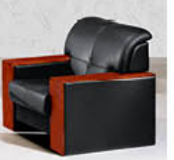 | 900*800*850 | 张 | 4 |  |  | 1、面料：采用优质西皮饰面,防污等工艺处 理，纹路细致、色泽均匀；涂层粘着牢度≥2.5N/10mm，光面革 的耐折牢度20000次无裂纹；10号磨头1000g.500转试验无明显损 伤、剥落。符合GB/T16799-2008。 2、采用优质高密度阻燃海绵，原生海绵柔软性能好、软硬适 中，回弹性能好，回弹率≥35%，75%压缩永久变形≤8%；不变 形；执行标准：GB/T10802-2006 。 3、内框架：采用实木内框架；经平刨处理，不带树皮，无昆虫 侵蚀。 4、五金配件：采用独立袋装弹簧座垫，每个弹簧体皆个别运 作，独立支撑，能单独伸缩，以保证弹性均衡，经久耐用。 5、油漆：采用进口品牌油漆，经多道工序打磨、喷漆、漆膜平 滑，漆膜硬度高(达到2H)，通透性好，实木纹理清晰；符合 GB/T33
40 | 长茶几 |  | 1200*600*450 | 张 | 2 |  |  | 1、贴面材料：采用≥0.6MM厚胡桃木皮贴面,符合国家木质a级等级要求，木质无虫眼、划伤、死节、霉变、腐朽等缺陷。经过蒸汽高温焗煮，确保无虫卵存在，延长使用寿命含水率≤12%,甲醛释放量≤1.5mg/L 2、基材：基材采用优质中纤板,符合E1级环保标准认证优质绿色环保产品,甲醛释放量≤0.124Lmg/m³。密度≥0.75g/cm3,静曲张度≥30Mpa,吸水膨胀率≤8%. 3、油漆：面漆采用“大宝”PU聚脂漆,底漆采用PE不饱和树脂漆，符合国家环保要求； 4、五金配件：采用嘉祥宝优质五金配件,经防锈处理，达国家标准；5、颜色：按要求订制。
41 | 方茶几 | 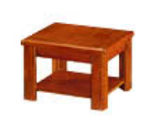 | 600*600*450 | 张 | 2 |  |  | 1、贴面材料：采用≥0.6MM厚胡桃木皮贴面,符合国家木质a级等级要求，木质无虫眼、划伤、死节、霉变、腐朽等缺陷。经过蒸汽高温焗煮，确保无虫卵存在，延长使用寿命含水率≤12%,甲醛释放量≤1.5mg/L 2、基材：基材采用优质中纤板,符合E1级环保标准认证优质绿色环保产品,甲醛释放量≤0.124Lmg/m³。密度≥0.75g/cm3,静曲张度≥30Mpa,吸水膨胀率≤8%. 3、油漆：面漆采用“大宝”PU聚脂漆,底漆采用PE不饱和树脂漆，符合国家环保要求； 4、五金配件：采用嘉祥宝优质五金配件,经防锈处理，达国家标准；5、颜色：按要求订制。
42 | 文件柜 |  | 900*400*2000 | 个 | 30 |  |  | 1、贴面材料：采用≥0.6MM厚胡桃木皮贴面,符合国家木质a级等级要求，木质无虫眼、划伤、死节、霉变、腐朽等缺陷。经过蒸汽高温焗煮，确保无虫卵存在，延长使用寿命含水率≤12%,甲醛释放量≤1.5mg/L 2、基材：基材采用优质中纤板,符合E1级环保标准认证优质绿色环保产品,甲醛释放量≤0.124Lmg/m³。密度≥0.75g/cm3,静曲张度≥30Mpa,吸水膨胀率≤8%. 3、油漆：面漆采用“大宝”PU聚脂漆,底漆采用PE不饱和树脂漆，符合国家环保要求； 4、五金配件：采用嘉祥宝优质五金配件,经防锈处理，达国家标准；5、颜色：按要求订制。
43 | 文件柜 |  | 1350*400*2000 | 个 | 30 |  |  | 1、贴面材料：采用≥0.6MM厚胡桃木皮贴面,符合国家木质a级等级要求，木质无虫眼、划伤、死节、霉变、腐朽等缺陷。经过蒸汽高温焗煮，确保无虫卵存在，延长使用寿命含水率≤12%,甲醛释放量≤1.5mg/L 2、基材：基材采用优质中纤板,符合E1级环保标准认证优质绿色环保产品,甲醛释放量≤0.124Lmg/m³。密度≥0.75g/cm3,静曲张度≥30Mpa,吸水膨胀率≤8%. 3、油漆：面漆采用“大宝”PU聚脂漆,底漆采用PE不饱和树脂漆，符合国家环保要求； 4、五金配件：采用嘉祥宝优质五金配件,经防锈处理，达国家标准；5、颜色：按要求订制。
44 | 存放柜（定制） |  | 定制 | 平方米（按展开面积计算） | 3000 |  |  | 1、饰面：采用三聚氰胺纸饰面，环保，经过防虫防腐处理，耐磨性好，纹理清晰自然，色泽一致，接口自然平整。 2、基材：材料为符合E1环保标准的实木多层板或生态板，厚度≥18mm,绿色环保，经过防潮、防虫、防腐化学处理，所有裸露部位必须封边。 3、PVC封边条：采用PVC加热熔胶封边条。 4、五金配件：采用镀镍、镀锌五金配件，配件紧密拼接，牢周，间隙细小且均匀，平整无毛刺。螺丝：表面应无剥落、防锈、毛刺。 4、环保粘合剂：符合国家环保标准。
45 | 存放柜（定制） |  | 定制 | 平方米（按展开面积计算） | 4000 |  |  | 1、饰面：采用三聚氰胺纸饰面，环保，经过防虫防腐处理，耐磨性好，纹理清晰自然，色泽一致，接口自然平整。 2、基材：材料为符合E1环保标准的中密度纤维板，厚度≥18mm,绿色环保，经过防潮、防虫、防腐化学处理，所有裸露部位必须封边。 3、PVC封边条：采用PVC加热熔胶封边条。 4、五金配件：采用镀镍、镀锌五金配件，配件紧密拼接，牢周，间隙细小且均匀，平整无毛刺。螺丝：表面应无剥落、防锈、毛刺。 5、环保粘合剂：符合国家环保标准。
46 | 陪伴床1 |  | 600*1900 | 张 | 30 |  |  | 床架主脚采用优质25MM钢管经弯曲焊接成型，管壁厚度≥1.2MM，钢架表面进行严格除油除绣、磷化、纯化、清水冲洗、烘干等工艺处理，并通过粉末喷涂设备进行静电喷塑，防止钢件的生绣腐蚀，漆膜耐冲击性等符合GB1732国家标准。床板采用优质品牌多层板饰面，厚度12厘。经过防虫、防腐等化学处理，持久不变形，各项指标均符合《木家具中有害物质限量》强制性标准要求
47 | 陪伴床2 |  | 1830*630*420 | 张 | 30 |  |  | 1、床体骨架主要由钢圆管床身框架+脚架构成，整体可对半折合收纳，床身框架钢圆管加厚直径≥25mm，钢管厚度足≥1.0mm，脚架钢圆管≥19mm钢管经酸洗淋化，表面喷涂粉末涂料，漆膜外观无质点，无皱纹;2、床身布面料为牛津布，透气好，耐用性强。至少两遍缝合，纫线路顺直，首尾回针，定位准确、距边宽窄一致、结合牢固、松紧适度。(2)燃烧性能等级达到B1级，(3)抗菌性能的金黄色葡萄球菌和大肠杆菌的抑菌率达到99%，(4)耐霉菌性能的黄曲霉和黑曲霉达到0级。3.采用双层面料，承重300斤。
48 | 陪伴床3 |  | 折叠尺寸:600*670*940CM 展开:1900*500*400CM | 张 | 500 |  |  | 1、皮：采用优质西皮厚度≥1.0，无疤痕，无结瘤柔软手感好，无松紧均匀无松弛，工艺缝线均匀，嵌线元呼出圆滑直，耐刮耐磨，易清洁。2、海绵:采用高回弹海绵35密度海绵扪优质西皮， 3、内板:采用优质聚氨酯多层夹板模具冷压成型，厚度为≥10mm.嵌入若干安装螺丝锥母，耐磨珍珠布或雨伞布封底。 4、扶手、脚、支架：分别是直径38*≥1.2圆管，直径25*≥1.2圆管，40*20方管等冷扎钢经冲孔、折弯、焊接而成，整体钢架表面经打磨处理后进行除油，除锈，中和清洗，磷化，防氧化防静电处理，表层环保粉末喷涂，抗锈腐蚀性能好，安全可靠。 5、配件:采用优质2寸，座架采用1.5寸静音防刮万向轮，可方便移动。 6.功能：自由折叠，坐卧2功能，后脚安装静音轮，方便随意摆放移动。
49 | 不锈钢圆凳 |  | 常规 | 张 | 20 |  |  | 椅面采用优质304不锈钢板厚度为≥1.8mm一体冲压成型，椅脚采用4根20mm304不锈钢圆管管壁厚度≥1.5mm焊接，15mm圆圈固定而成整体牢固耐用，不怕酸碱，不生锈螺旋杆调节高矮，PU胶套防滑效果好
50 | 值班床 |  | 2000*900*1770 | 张 | 200 |  |  | 框架：采用50*50方管优质钢材管壁厚≥1.5MM，具有高强度、高韧性的特点，横梁采用30*6扁型钢管管壁厚≥1.2mm能稳固支撑双层床的整体结构，保障床体的承重性能与耐用性，有效防止床体变形，为使用者提供安全可靠的睡眠空间。表面处理：经过防锈喷涂工艺处理，涂层均匀且附着力强，能有效抵御潮湿、氧化等因素的侵蚀，延长床体的使用寿命，同时使床体外观呈现出细腻的质感，提升整体美观度。床板支撑：配备的床板支撑部件同样为金属材质，与框架紧密结合，进一步强化了床体的稳定性，确保床板铺设后平整牢固，为床垫提供坚实的支撑基础。 床板采用优质双面抛光杉木板；梯子的连接件等部位，均采用金属材质，保证各部件之间连接的牢固性，让使用者在上下床时更加安全稳妥。
51 | 吧椅1 |  | 高脚 | 张 | 60 |  |  | 框架与底座：为一整块冷轧钢板冲压成大喇叭底盘，钢板厚度≥1.4mm，表面经镀铬处理，呈现出金属光泽，兼具坚固性与美观性，保障椅子的承重能力和稳定性。座面：采用优质硬西皮皮质（具有一定的柔软度和耐磨性，提供舒适坐感)椅座板：基材采用≥1.5mm夹板九层垫压成型，板材成型后约12MM，经防腐、防虫化学处理。气压棒：采用“SHS、WDF、KGS”同等品牌气压棒。
52 | 吧椅2 |  | 常规 | 张 | 60 |  |  | 框架与底座采用≥25mm圆型钢管厚度为≥1.2mm材质五星脚，表面经镀铬处理，呈现出金属光泽，兼具坚固性与美观性，保障椅子的承重能力和稳定性。座面：采用优质硬西皮皮质（具有一定的柔软度和耐磨性，提供舒适坐感)椅座板：基材采用≥1.5mm夹板九层垫压成型，板材成型后约12MM，经防腐、防虫化学处理。气压棒：采用“SHS、WDF、KGS”同等品牌气压棒。
53 | 吧椅3 |  | 常规 | 张 | 60 |  |  | 底座采用一体成型铝合金五星脚架，五星脚的厚度≥2.5滑轮采用50mm黑色尼龙轮PU静音滑轮，采用“SHS、WDF、KGS”同等品牌气压棒，；凳面：为PU材质面直径330MM，表面有圆形镂空设计，兼具实用性与透气性坐垫与靠背链接采用50*≥3mm的扁型钢板。
54 | 吧椅4 |  | 常规 | 张 | 20 |  |  | 框架与底座：为一整块冷轧钢板冲压成大喇叭底盘，钢板厚度≥1.4mm，表面经除油磷化厚镀铬处理，呈现出金属光泽，兼具坚固性与美观性，保障椅子的承重能力和稳定性。1、面料：采用优质西皮饰面,防污等工艺处 理，纹路细致、色泽均匀；涂层粘着牢度≥2.5N/10mm，光面革 的耐折牢度20000次无裂纹；10号磨头1000g.500转试验无明显损 伤、剥落。符合GB/T16799-2008。 2、采用优质高密度阻燃海绵，原生海绵柔软性能好、软硬适 中，回弹性能好，回弹率≥35%，75%压缩永久变形≤8%；不变 形；执行标准：GB/T10802-2006 。椅背靠背采用多层板贴木皮，热压弧形厚16mm。
55 | 三人候诊椅1 | 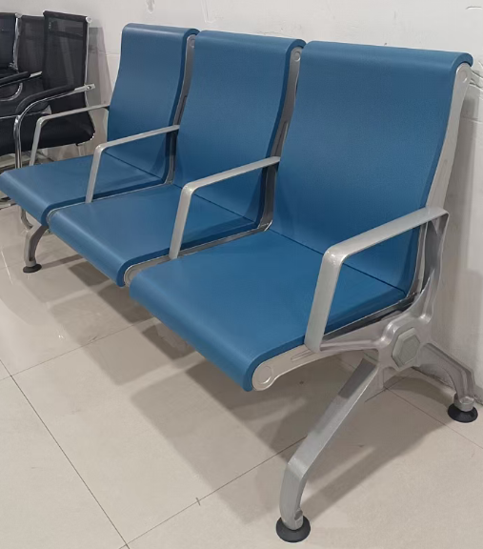 | 1800*720*930 | 张 | 60 |  |  | 椅面：椅面板采用≥1.8钢板数控冲孔、上下端卷圆边，经过压弯后除油除污处理。座、背垫：采用PU面料，内用8厘夹板铝椅边：采用镁铝合金与扶手一体压铸成型，经抛光电镀或静电喷涂.八角横梁：采用铝合金按八角形状挤压成型，经抛光电镀或静电喷涂而成横截面尺寸：宽100、高100壁厚足3MM.大小孔扣件：采用镁铝合金一体压铸成型，经扩沉头孔后抛光电镀或静电喷涂处理。螺纹孔扣件：采用镁铝合金一体压铸成型，经攻螺纹孔后抛光电镀或静电喷涂处理。脚架：采用镁铝合金一体压铸成型，经抛光电镀或静电喷涂而成。脚架：采用镁铝合金一体压铸成型，经抛光电镀或静电喷涂而成。
56 | 二人候诊椅1 |  | 1220*680*920 | 张 | 10
57 | 四人候诊椅1 |  | 2320*680*920 | 张 | 20
58 | 三人候诊椅2 |  | 1750*650*760 | 张 | 20 |  |  | 坐面：采用纯拉丝201不锈钢板冲压成型，设有透气孔。加工流程：全自动高速冲孔技术，压力机冷压成型技术。OTC全自动焊接。 椅座和椅背为整体冲压成型，无锐角。具有表面光滑，透气夺磨，防锈等特点。座位宽度50cm,厚度≥1.0mm，表面西皮海绵软坐垫，木板厚度≥1.2mm横梁：采用150*105*105*≥1.5三角形管钢管，冷轧钢材质静电喷塑银灰色。三角形管具有支撑力强，整体平稳等特点扶手和椅脚：采用优质铝合金压铸，表面做静电喷粉喷涂处理或高分子纳米处理。调节脚垫采用全新PP料，脚底部与地面接触面要有防滑设计。等候椅各转角部位均呈弧形结构或倒角形结构，无锐角。表面便于清洗，等候椅使用过程不产生锈迹扶手及一脚一套的重量为3.86公斤。
59 | 二人候诊椅2 |  | 1180*650*760 | 张 | 5
60 | 四人候诊椅2 |  | 2320*650*760 | 张 | 5
61 | 三人候诊椅3 |  | 1460*380*870 | 张 | 3 |  |  | 防水背靠椅 -体成型玻璃钢椅面质硬防水，不易变形，稳固更耐用。 支架 支架加大管50*50mm管壁厚度≥1.2mm烤漆,卡口直接与立柱的紧密结合，贴合椅面落管安全稳固。 四脚底座 排椅四脚落地力学的马步形顶部接平整,二氧保扣接更加稳固承重力更好，使用寿命更长。
62 | 二人候诊椅3 | 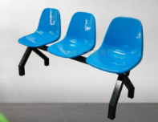 | 1000*380*870 | 张 | 2
63 | 四人候诊椅4 |  | 1940*380*870 | 张 | 2
64 | 折叠椅1 |  | 常规 | 张 | 100 |  |  | 椅架：22圆管一体成型管壁厚度≥1.2mm经酸洗后镀珞。椅面采用海绵及优质西皮饰面，座板为冷轧钢板一体成型；，具有较好的坚固性与稳定性，支撑起整个椅子的结构，使其能承受一定重量，且便于折叠收纳。 座面与靠背：为皮质材料是仿皮皮革），表面光滑，具有一定的耐磨性，同时能为使用者提供舒适的坐感，易于清洁打理。
65 | 折叠椅2 |  | 常规 | 张 | 10 |  |  | 椅架：20蛋管一体成型m管壁厚度≥1.2mm经酸洗后镀珞。椅面采用海绵及优质西皮饰面，座板为冷轧钢板一体成型；，具有较好的坚固性与稳定性，支撑起整个椅子的结构，使其能承受一定重量，且便于折叠收纳。 座面与靠背：为PVC工程塑，表面光滑，具有一定的耐磨性，同时能为使用者提供舒适的坐感，易于清洁打理。
66 | 床头柜 | 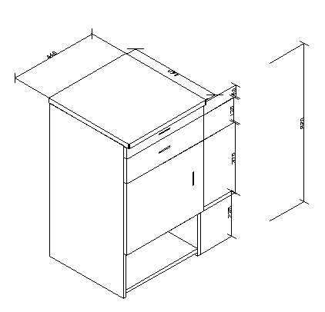 | 460*460*820 | 个 | 20 |  |  | 用“富美家、威盛亚、松耐特”同等品牌≥0.8mm厚防火板饰面,双面贴面。经热弯一体成型后前边沿为D型边，后边沿为鸭嘴型斜边。两头封边采用≥2.0mm厚同色PVC平直边型。台面总厚度27mm。表面具有耐磨、耐划、抗腐蚀等特征。 2、台面、桌架站板基材：采用≥25mm厚“吉象、福人、大亚”同等品牌E1级中密度纤维板，其它板材厚度≥18mm.板材经过防虫、防腐等化学处理，持久不变形，各项指标均符合《木家具中有害物质限量》强制性标准要求。环保指标应符合GB18580-2008的室内装饰装修材料人造板及其制品中甲醛释放限量标准要求，产品整体质量需达到GB3324-2008《木家具通用技术条件》检测标准。 3、配件：优质“BMB、海福乐、DTC”同等品牌专业五金配件。
67 | 检查床 |  | 900*400*2000 | 张 | 40 |  |  | 1、材料：采用天然橡胶木厚度为≥18MM，含水率≤12%,甲醛释放量≤1.5mg/L 2、油漆：面漆采用“大宝”PU聚脂漆,底漆采用PE不饱和树脂漆，符合国家环保要求； 3、五金配件：采用嘉祥宝优质五金配件,经防锈处理，达国家标准；
68 | 中型货架 | 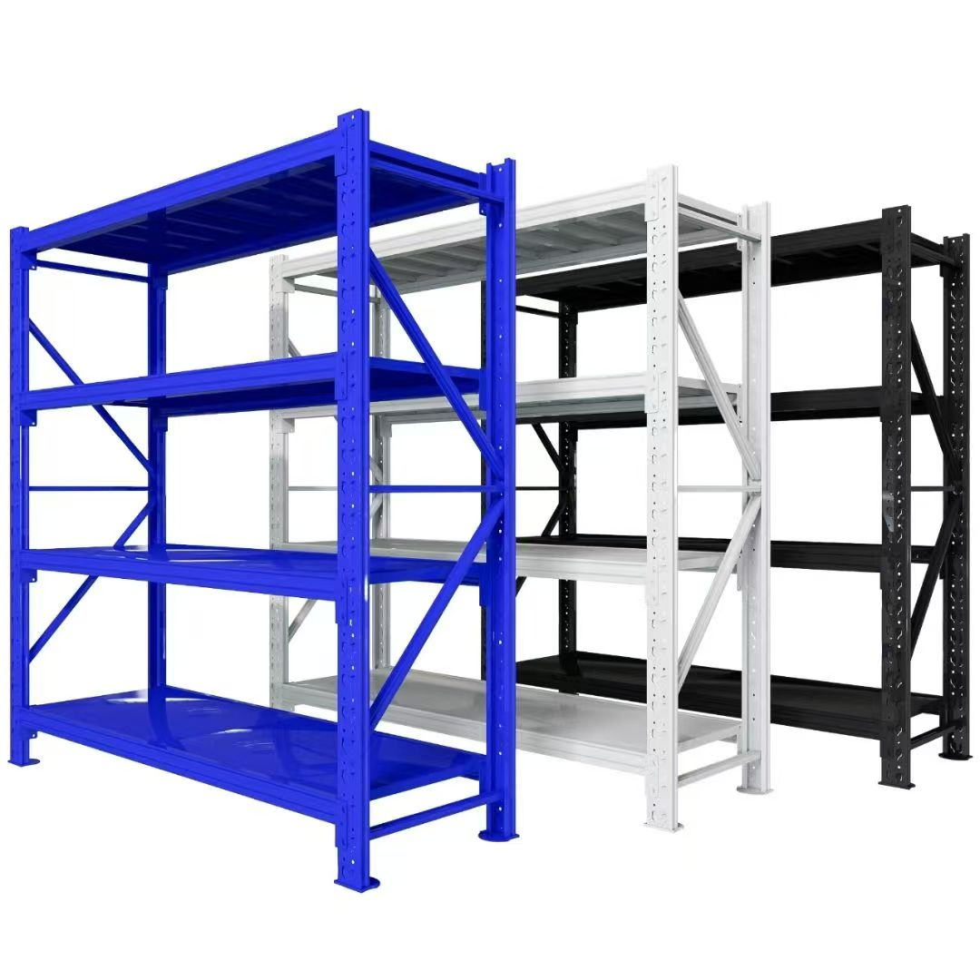 | 600*2000 | 米 | 50 |  |  | 立柱采用40*80*≥1.0mmC型钢横梁采用40*60*≥1.0mmP型，层板厚度为≥0.5mm冷轧钢板经酸洗后喷国标塑封.
69 | 重型货架 |  | 600*2000 | 米 | 50 |  |  | 立柱采用40*80*≥1.2mmC型钢横梁采用40*60*≥1.2mmP型，层板厚度为≥0.8mm冷轧钢板经酸洗后喷国标塑封。
70 | 培训桌 | 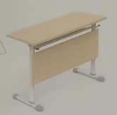 | 1800*500*760 | 张 | 15 |  |  | 1、基材：采用E1级实木多层板，桌面及层板板材厚度≥25mm，台面贴防静电台垫，台垫厚度不低于2MM。板材经防腐、防虫等化学处理。环保无刺鼻气味。 2、饰面：采用三聚氰胺板饰面。色泽鲜明，硬度大，耐磨，耐热性好，耐化学性能好，能抵抗一般的磨蚀，表面平滑光洁。 3、所有五金配件均选用优质五金配件 ，确保产品的品质。 4、桌脚：桌脚采用椭圆形钢管≥30mm*60mm(±2mm),壁厚≥2mm，经除油除锈处理，外层采用聚脂环氧粉末喷塑。桌脚垫使用管套采用PP塑料，模具注塑一次成型，耐寒耐磨,经久耐用。配高级五金配件等。 5、颜色：按要求订制。
71 | 培训桌 |  | 1200*500*760 | 张 | 15
72 | 培训椅 | 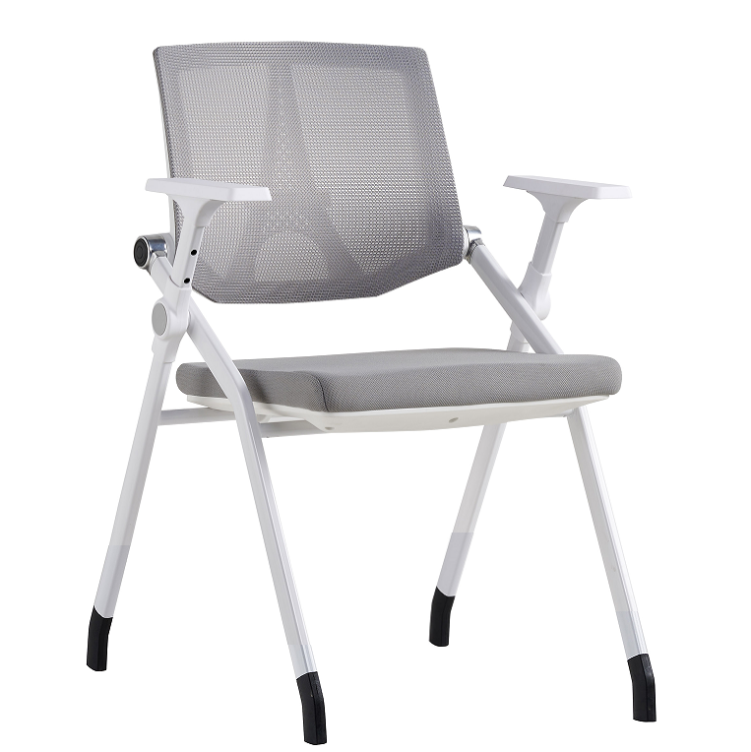 | 600*560*830 | 张 | 30 |  |  | 1、坐椅采用折叠椅架，选用国标30×20×≥1.5mm厚钢管，激光裁切，OTC自动焊接Φ19*≥1.5mm厚支撑横梁；过酸洗做高温静电喷涂，漆面做磨砂处理。 2、网背以中部交叉的类十字造型连接边框，靠背两侧各分布三个12mm宽的六棱形镂空尾灯造型，背网选用优质工程网布，强度高、透气性好、色彩丰富 3、靠背连接件设 计为机械手造型后仰结构件，为全新尼龙+纤材质经热注塑一次成型，扶手选用无醇PP塑料 4、坐垫由全新PP+纤注塑成型的托盘+高密度定型海绵、面优质工程坐布饰面
73 | 讲台 | 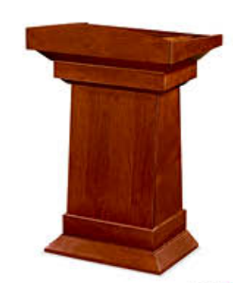 | 550*680*1100 | 张 | 2 |  |  | 1、贴面材料：采用≥0.6MM厚胡桃木皮贴面,符合国家木质a级等级要求，木质无虫眼、划伤、死节、霉变、腐朽等缺陷。经过蒸汽高温焗煮，确保无虫卵存在，延长使用寿命含水率≤12%,甲醛释放量≤1.5mg/L 2、基材：基材采用优质中纤板,符合E1级环保标准认证优质绿色环保产品,甲醛释放量≤0.124Lmg/m³。密度≥0.75g/cm3,静曲张度≥30Mpa,吸水膨胀率≤8%. 3、油漆：面漆采用“大宝”PU聚脂漆,底漆采用PE不饱和树脂漆，符合国家环保要求； 4、五金配件：采用嘉祥宝优质五金配件,经防锈处理，达国家标准；5、颜色：按要求订制。
74 | 移动餐桌 | 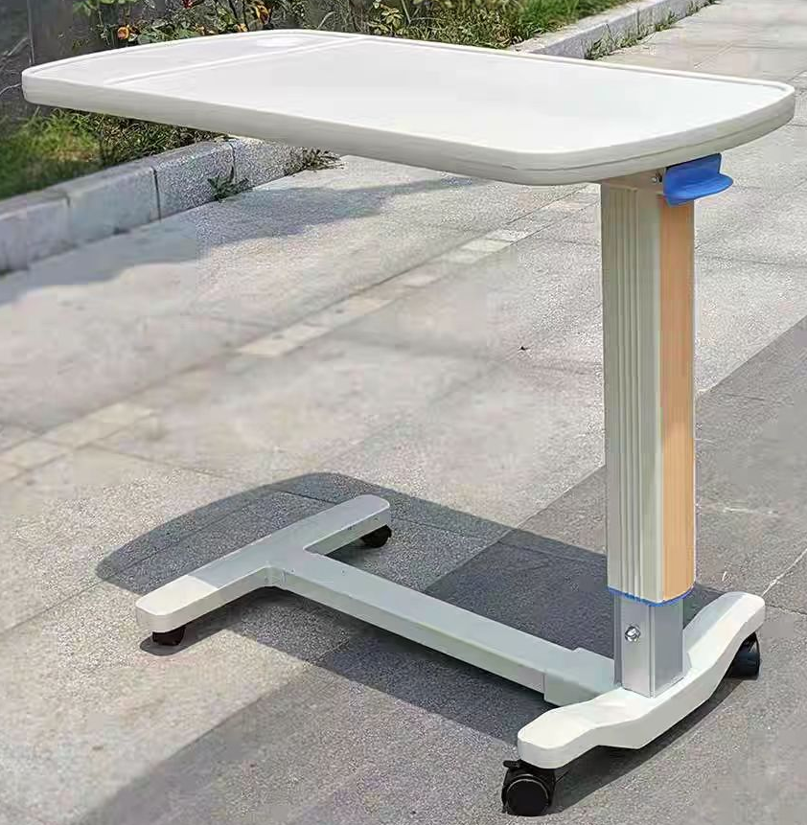 | 900*450*750 | 张 | 26 |  |  | 桌脚钢架采用优质≥2mm铝合金压铸成型内带气压升降，台面采用ABS塑料一体成型
75 | 公寓组合床 | 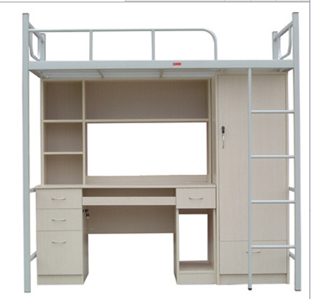 | 2000*850*2050 | 套 | 34 |  |  | 床架材质：采用冷轧钢板；床立柱①45圆管2床脚架横档28*48方管≥1.5床横梁62*38折弯钢管≥1.5mm床头尾护栏①25圆管1.5mm床梯管20*40方管≥1.5mm径护栏①22圆管≥1.5mm防滑踏板300*60*10防滑钢板1.2床脚塑料脚套①48*30塑料底厚3蚊帐架①16圆管1.0mm 各钢件经除油，除锈，磷化，酸洗等工序，经防锈、钝化处理，高频焊接，焊接表面波纹均匀一致。 (1)铁床整体定为灰白色。 (2)铁床四脚落地均配高位防水橡胶外套垫。 (3)配制D形模压成形防滑踏板。材质说明：杉木铺板7块，规格按床架实际空间制作，两面刨光后厚度为≧18mm；床档为30×40mm硬杂木4根，四面刨光，用木螺丝或地板钉与铺板连接。整体床板无板皮、无发霉、无烂疤等影响质量的缺陷。 3.3组合书桌及衣柜 规格型号：W1920*D600*H1700mm (注：以上尺寸为参考尺寸，根据现场如需调整以现场测量为准，如：组合柜背后网络插头位若被挡住，桌与柜可按实际方向订做左右对调等) 材质说明：木材基材产品符合GB/T4897-92 和GB18584-2001的规定。板式家具均采用中纤板，饰面颜色可选。内基材均采用优质中纤板板，台面板厚度为≥25mm，直边设计；柜身板厚度为≥18mm，后板厚度为≥16mm中纤板。板露边处采用2mm同色PVC加热熔胶封边，钢制拉手，铰链采用翻板式特殊铰链，木制键盘架，普通优质导轨，挂衣杆为直径20mm不锈钢。塑制走线盖、塑制防水防潮脚垫。 3.4组合床配椅
76 | 公寓组合床配套椅子 |  | 480*420*770 |  |  |  |  | 1、 椅面、椅背基材为模压成型12MM厚多层板，双面贴≥0.8mm防火板，油漆封边；椅面颜色可选。 2、 椅脚主架为43*18mm椭圆钢管（管壁厚1.5mm），钢管焊接表面波纹均匀，焊接处无夹渣、气孔、焊瘤等，无脱焊、虚焊、焊空现象。n型脚R度折弯处上下管圆滑无内陷, 增强硬度。 3、 各钢件表面经过打磨、抛光、除油、除锈、表面调整、磷化等。各钢件采用静电喷塑，与面板色彩协调，表面平整，无颗粒，颜色均匀。 4、 椅脚横档为34*20mm方管并采用高位防水、防滑的塑料外套脚垫。规格47x22x45mm。
77 | 实验台 |  | 宽750*高820 | 米 | 20 |  |  | 台面:台面厚度要求:≥12.7mm耐高温耐腐蚀实芯理化板，操作边缘加厚至25.4mm:表面理化膜采用EBC电子束固化技术生产。柜体:采用18m E1级三聚氰胺饰面中密度纤维板、PVC防水处理封边条，钢架采用40*60*1.2mm厚镀锌钢管焊接而成。配实验专用电源盒。
78 | 特需病区大厅候诊沙发（三人位） |  | 2000*800*780 | 张 | 2 |  |  | 1、面料：采用优质西皮饰面,防污等工艺处 理，纹路细致、色泽均匀；涂层粘着牢度≥2.5N/10mm，光面革 的耐折牢度20000次无裂纹；10号磨头1000g.500转试验无明显损 伤、剥落。符合GB/T16799-2008。 2、采用优质高密度阻燃海绵，原生海绵柔软性能好、软硬适 中，回弹性能好，回弹率≥35%，75%压缩永久变形≤8%；不变 形；执行标准：GB/T10802-2006 。 3、内框架：采用实木内框架；经平刨处理，不带树皮，无昆虫 侵蚀。 4、五金配件：采用独立袋装弹簧座垫，每个弹簧体皆个别运 作，独立支撑，能单独伸缩，以保证弹性均衡，经久耐用。5.颜色可选。
79 | 特需病区大厅候诊沙发（单人位） | 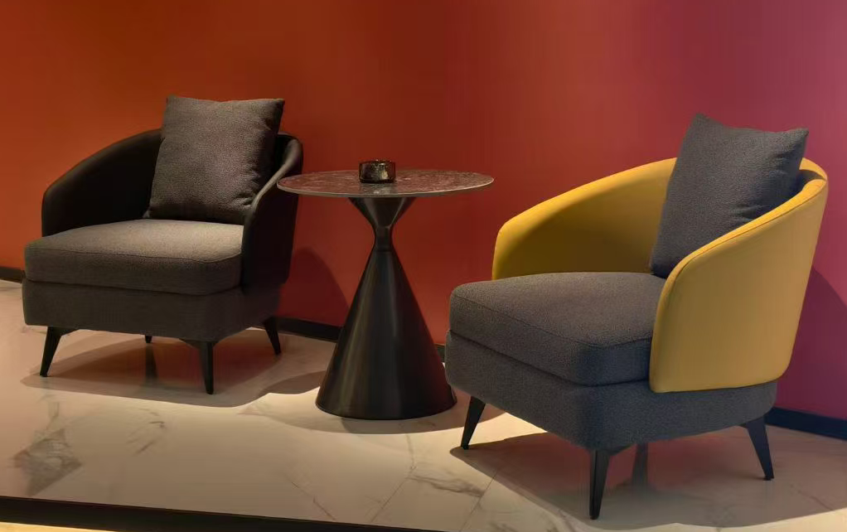 | 850*800*780 | 张 | 4 |  |  | 1、面料：采用优质西皮饰面,防污等工艺处 理，纹路细致、色泽均匀；涂层粘着牢度≥2.5N/10mm，光面革 的耐折牢度20000次无裂纹；10号磨头1000g.500转试验无明显损 伤、剥落。符合GB/T16799-2008。 2、采用优质高密度阻燃海绵，原生海绵柔软性能好、软硬适 中，回弹性能好，回弹率≥35%，75%压缩永久变形≤8%；不变 形；执行标准：GB/T10802-2006 。 3、内框架：采用实木内框架；经平刨处理，不带树皮，无昆虫 侵蚀。 4、五金配件：采用独立袋装弹簧座垫，每个弹簧体皆个别运 作，独立支撑，能单独伸缩，以保证弹性均衡，经久耐用。5.颜色可选。
80 | 地脚架 |  | 800*550*200 | 个 | 60 |  |  | 地脚架：1.地脚采用方形钢管≥40mm*40mm(±2mm),壁厚≥1.5mm，经除油除锈处理，外层采用聚脂环氧粉末喷塑。2.脚垫使用管套采用PP塑料，模具注塑一次成型，耐寒耐磨,经久耐用。3.地脚架面板:采用优质SFCC冷轧钢板制作，钢板厚度≥1.4M，符合冷轧钢板国家标准，钢板四周用30*25扁管面上钢板往下折包惠整根钢管。地脚面板正面顶板、侧板、中间固定层板边沿为一次冲中压成型:4.架子中间底面加一根加强钢管增加承重;每个脚与面连接处用三角形铁片固定。5、表面处理：产品表面磷化处理工艺及质量水平应符合 GB6807-86 《钢铁工件涂漆前磷化处理技术条件》国家标准规定。喷涂粉体或漆膜采用防龟裂、防紫外线粉末，其表面光滑度、平整度等均达到GB1720中规定的一级指标,不得出现涂层不均、桔皮、色差、漏底等质量问题，划痕无锈迹、剥落、起皱、变色，色彩高雅美观，具有装饰防护性好、附着力强、持久耐磨等特点，漆膜耐冲击性等符合GB1732国家标准
81 | 药品柜 |  | 800*500*2000 | 个 | 74 |  |  | 1、钢板：采用优质SPCC冷轧钢板制作，钢板厚度≥1.0MM，符合冷轧钢板国家标准，层板数:5层，高度可调整;每层竖隔板5片(可调节)，每层配可插标签卡，要求标签卡稳定不易掉落。2、表面处理：产品表面磷化处理工艺及质量水平应符合 GB6807-86 《钢铁工件涂漆前磷化处理技术条件》国家标准规定。喷涂粉体或漆膜采用防龟裂、防紫外线粉末，其表面光滑度、平整度等均达到GB1720中规定的一级指标,不得出现涂层不均、桔皮、色差、漏底等质量问题，划痕无锈迹、剥落、起皱、变色，色彩高雅美观，具有装饰防护性好、附着力强、持久耐磨等特点，漆膜耐冲击性等符合GB1732国家标准。3、结构要求：柜身正面顶板、侧板、中间固定层板边沿为一次冲压成型。
82 | 大厅候诊沙发 | 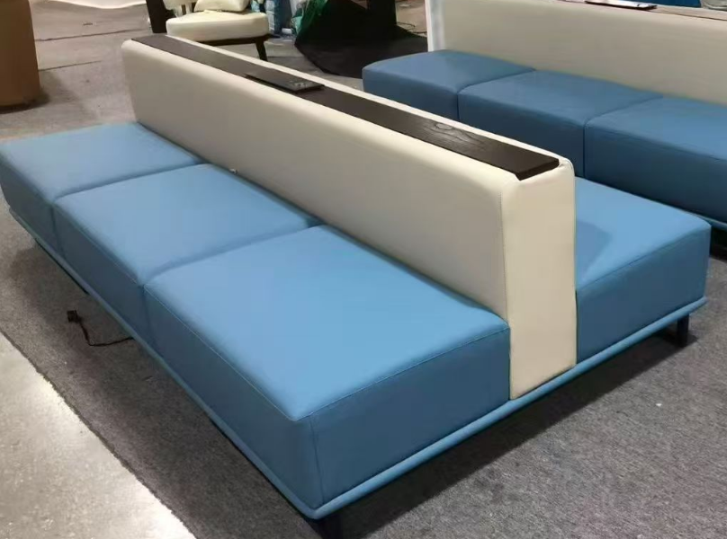 | 1800*1320*720 | 组 | 4 |  |  | 1、面料：采用优质西皮饰面,防污等工艺处 理，纹路细致、色泽均匀；涂层粘着牢度≥2.5N/10mm，光面革 的耐折牢度20000次无裂纹；10号磨头1000g.500转试验无明显损 伤、剥落。符合GB/T16799-2008。 2、采用优质高密度阻燃海绵，原生海绵柔软性能好、软硬适 中，回弹性能好，回弹率≥35%，75%压缩永久变形≤8%；不变 形；执行标准：GB/T10802-2006 。 3、内框架：采用实木内框架；经平刨处理，不带树皮，无昆虫 侵蚀。 4、五金配件：采用独立袋装弹簧座垫，每个弹簧体皆个别运 作，独立支撑，能单独伸缩，以保证弹性均衡，经久耐用。5、中间西皮软包靠背采用优质西皮饰面内嵌多功能线盒含开关面盖。6.沙发颜色可选
83 | 条形桌 | 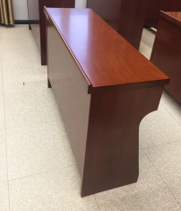 | 1400*400*760 | 张 | 48 |  |  | 1、贴面材料：采用≥0.6MM厚胡桃木皮贴面,符合国家木质a级等级要求，木质无虫眼、划伤、死节、霉变、腐朽等缺陷。经过蒸汽高温焗煮，确保无虫卵存在，延长使用寿命含水率≤12%,甲醛释放量≤1.5mg/L 2、基材：基材采用优质中纤板,符合E1级环保标准认证优质绿色环保产品,甲醛释放量≤0.124Lmg/m³。密度≥0.75g/cm3,静曲张度≥30Mpa,吸水膨胀率≤8%.站板厚度为25mm,桌面30mm. 3、油漆：面漆采用“大宝”PU聚脂漆,底漆采用PE不饱和树脂漆，符合国家环保要求； 4、五金配件：采用嘉祥宝优质五金配件,经防锈处理，达国家标准；5、颜色：按要求订制。
84 | 条形桌 |  | 2000*400*760 | 张 | 6 |  |  | 1、贴面材料：采用≥0.6MM厚胡桃木皮贴面,符合国家木质a级等级要求，木质无虫眼、划伤、死节、霉变、腐朽等缺陷。经过蒸汽高温焗煮，确保无虫卵存在，延长使用寿命含水率≤12%,甲醛释放量≤1.5mg/L 2、基材：基材采用优质中纤板,符合E1级环保标准认证优质绿色环保产品,甲醛释放量≤0.124Lmg/m³。密度≥0.75g/cm3,静曲张度≥30Mpa,吸水膨胀率≤8%.站板厚度为25mm,桌面30mm. 3、油漆：面漆采用“大宝”PU聚脂漆,底漆采用PE不饱和树脂漆，符合国家环保要求； 4、五金配件：采用嘉祥宝优质五金配件,经防锈处理，达国家标准；5、颜色：按要求订制。
85 | 条形桌 |  | 宽600*高760 | 米 | 28 |  |  | 1、贴面材料：采用≥0.6MM厚胡桃木皮贴面,符合国家木质a级等级要求，木质无虫眼、划伤、死节、霉变、腐朽等缺陷。经过蒸汽高温焗煮，确保无虫卵存在，延长使用寿命含水率≤12%,甲醛释放量≤1.5mg/L 2、基材：基材采用优质中纤板,符合E1级环保标准认证优质绿色环保产品,甲醛释放量≤0.124Lmg/m³。密度≥0.75g/cm3,静曲张度≥30Mpa,吸水膨胀率≤8%.站板厚度为25mm,桌面30mm. 3、油漆：面漆采用“大宝”PU聚脂漆,底漆采用PE不饱和树脂漆，符合国家环保要求； 4、五金配件：采用嘉祥宝优质五金配件,经防锈处理，达国家标准；5、颜色：按要求订制。
86 | 特需病房单人间陪护单人沙发 |  | 折叠尺寸:800*680*940CM 展开:1800*500*400CM | 张 | 22 |  |  | 1、皮：采用优质西皮厚度1.0，无疤痕，无结瘤柔软手感好，无松紧均匀无松弛，工艺缝线均匀，嵌线元呼出圆滑直，耐刮耐磨，易清洁。2、海绵:采用高回弹海绵35密度海绵扪优质西皮， 3、内板:采用优质聚氨酯多层夹板模具冷压成型，厚度为10mm.嵌入若干安装螺丝锥母，耐磨珍珠布或雨伞布封底。 4、配件:采用优质2寸，座架采用1.5寸静音防刮万向轮，可方便移动。 5.功能：自由折叠，坐卧2功能，后脚安装静音轮，方便随意摆放移动。
87 | 特需病房单人间双人沙发 | 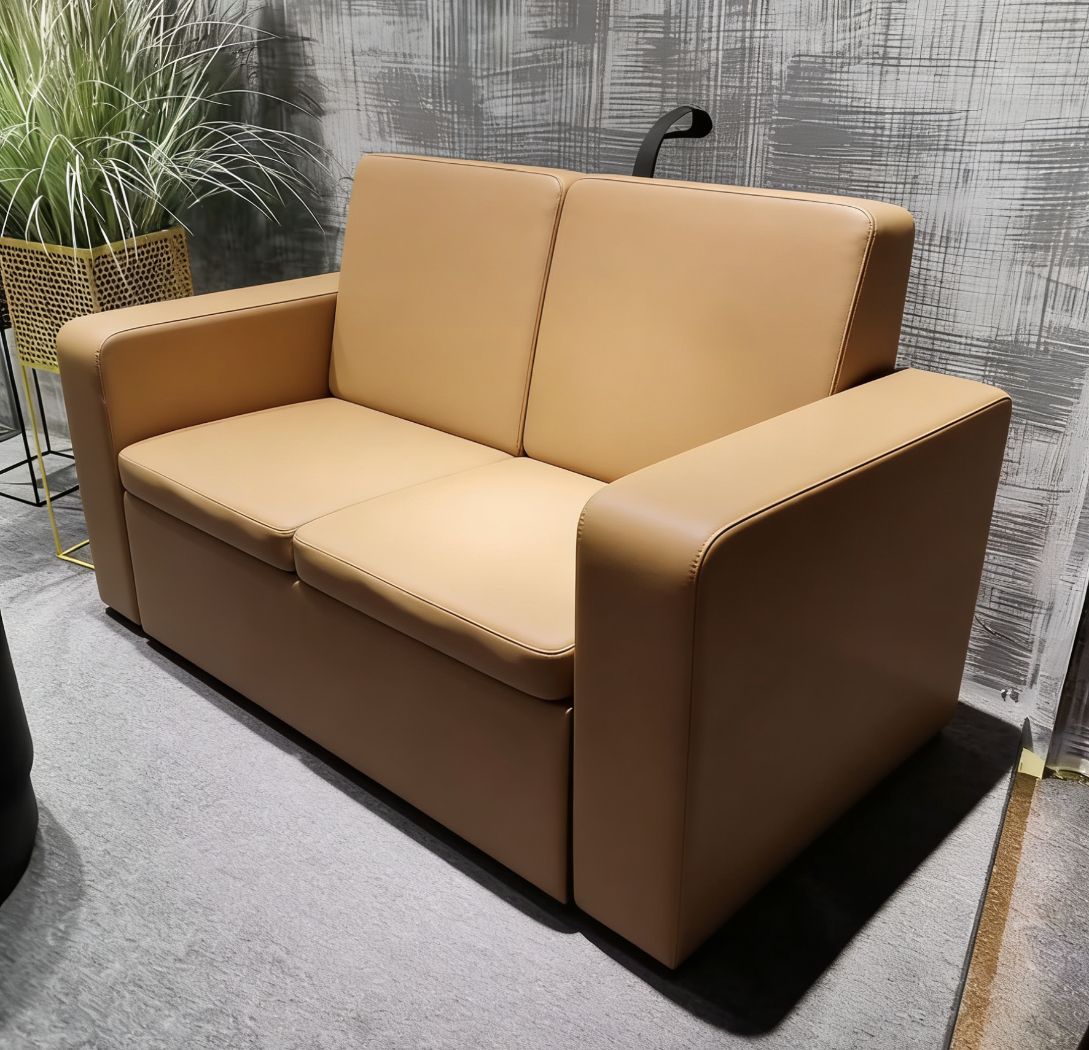 | 1300*680*940 | 张 | 18 |  |  | 1、皮：采用优质西皮厚度1.0，无疤痕，无结瘤柔软手感好，无松紧均匀无松弛，工艺缝线均匀，嵌线元呼出圆滑直，耐刮耐磨，易清洁。2、海绵:采用高回弹海绵35密度海绵扪优质西皮， 3、内板:采用优质聚氨酯多层夹板模具冷压成型，厚度为10mm.嵌入若干安装螺丝锥母，耐磨珍珠布或雨伞布封底。
88 | 特需病房单人间茶几 |  | 1200*600*450 | 张 | 18 |  |  | 台面材料:选广西白大理石 实厚≥18厚 ,多纹理亮光表面工艺，易清洁易打理铁质： 桌脚采用20*20方形冷轧钢制作管壁厚度≥1.2mm，表面使用环保粉末涂料静电喷涂处理，经脱脂、除锈等多重工艺处理，不易生锈，接触人体或收藏物品的部件无毛刺、刃口和棱角；
89 | 特需病房套间双人沙发 | 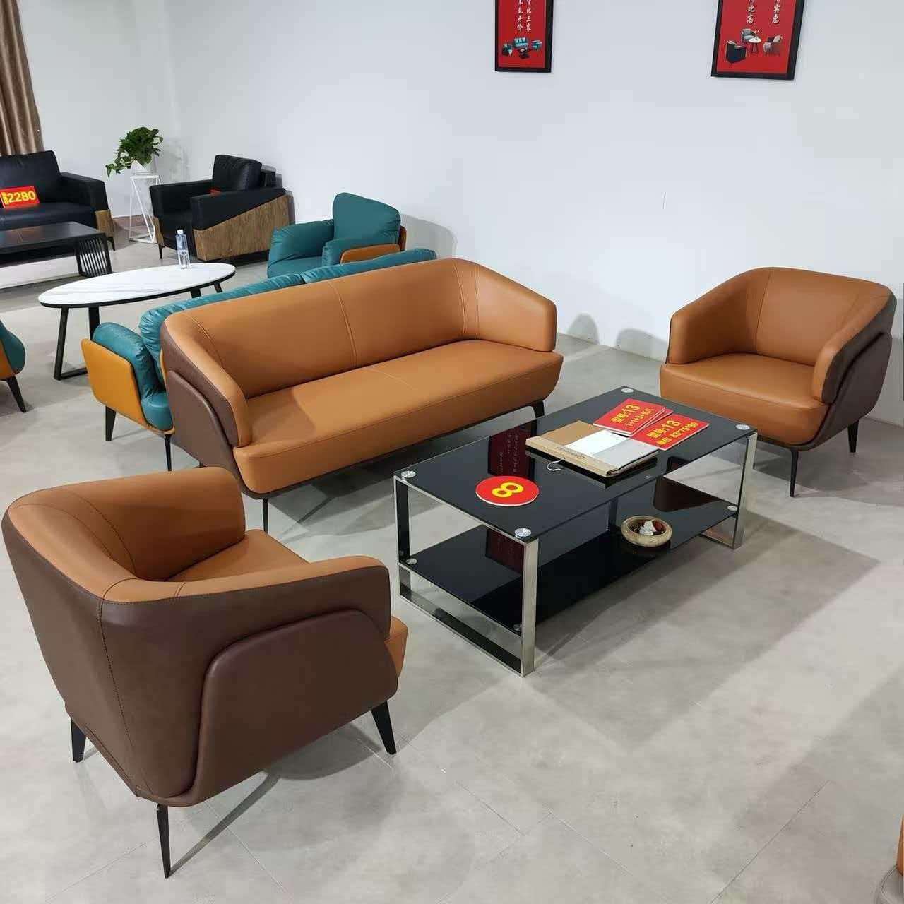 | 1750*750*800 | 张 | 4 |  |  | 1、框架：采用硬实木框架,依据人体工学原理设计。2、海绵：采用PU成型45比发泡海绵，软硬适中，回弹性能好，不变形。3、饰面：采用优质头层牛皮饰面，皮质柔软，透气性强；4、橡筋+蛇形弹簧：采用优质橡筋，弹力好，不易变形；配优质蛇形弹簧，增加弹力和韧性强度。5、油漆：采用哑光环保油漆。6、配件：采用优质五金配件；
90 | 特需病房套间单人沙发 |  | 830*750*800 | 张 | 8 |  |  | 1、框架：采用硬实木框架,依据人体工学原理设计。2、海绵：采用PU成型45比发泡海绵，软硬适中，回弹性能好，不变形。3、饰面：采用优质头层牛皮饰面，皮质柔软，透气性强；4、橡筋+蛇形弹簧：采用优质橡筋，弹力好，不易变形；配优质蛇形弹簧，增加弹力和韧性强度。5、油漆：采用哑光环保油漆。7、配件：采用优质五金配件；
91 | 特需病房套间及大厅等候区组合茶几 |  | 大茶几：∅800*450 | 张 | 8 |  |  | 台面材料:选广西白大理石实厚≥18厚 ,多纹理亮光表面工艺，易清洁易打理铁质： 采用厚度为1.2mm冷轧钢板制作，表面使用环保粉末涂料静电喷涂处理，经脱脂、除锈等多重工艺处理，不易生锈，接触人体或收藏物品的部件无毛刺、刃口和棱角
92 |  |  | 小茶几：∅450*530 | 张 | 8
93 | 布类间存放柜 | 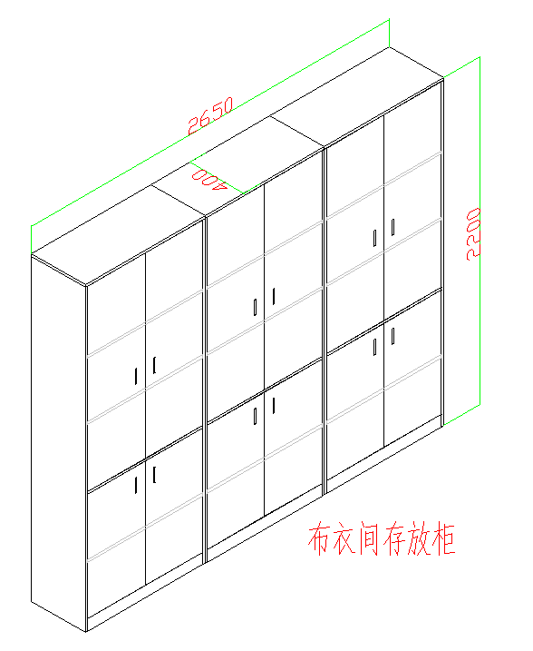 | 2650*400*2200 | 组 | 12 |  |  | 整体款式、结构、材质、工艺制作具体要求如下： 1.饰面：优质三聚氰胺浸渍胶膜纸饰面，符合GB 18584-2001《室内装饰装修材料木家具中有害物质限量》的依据。 2.基材：采用E1级胶合夹板,甲醛释放量（1m³气候箱法）≤0.124mg/m³,柜体采用≥18MM板材制作，顶板、活动层板采用厚度≥25mm制作。胶合夹板符合GB/T 9846-2015 《普通胶合板》、GB/T 39600-2021 《人造板及其制品甲醛释放量分级》、HJ 571-2010 《环境标志产品技术要求 人造板及其制品》、GB 18580-2017《室内装饰装修材料人造板及其制品中甲醛释放限量》、QB/T 4371-2012《家具抗菌性能的评价》、JC/T 2039-2010《抗菌防霉木质装饰板》的依据。 3.塑料封边条：板露边处采用2mm厚本色PVC加热熔胶封边，封边细腻，不易脱落。塑料封边条符合QB/T4463-2013《家具用封边条技术条件》的依据。 4、水基型环保胶粘剂：采用优质胶粘剂，绿色环保胶水，无毒、无异味、粘接力强，不含对人体有害化学成份。 5、配件：采用液压缓冲铰链、紧固件、拉手、均符合QB/T 3832-1999《轻工产品金属镀层腐蚀试验 结果的评价》、QB/T 3826-1999《轻工产品金属镀层和化学处理层的耐腐蚀试验方法 中性盐雾试验（NSS）法》、QB/T 4371-2012《家具抗菌性能的评价》、GB/T 1741-2020《漆膜耐霉菌性测定法》依据。
94 | 输液沙发 | 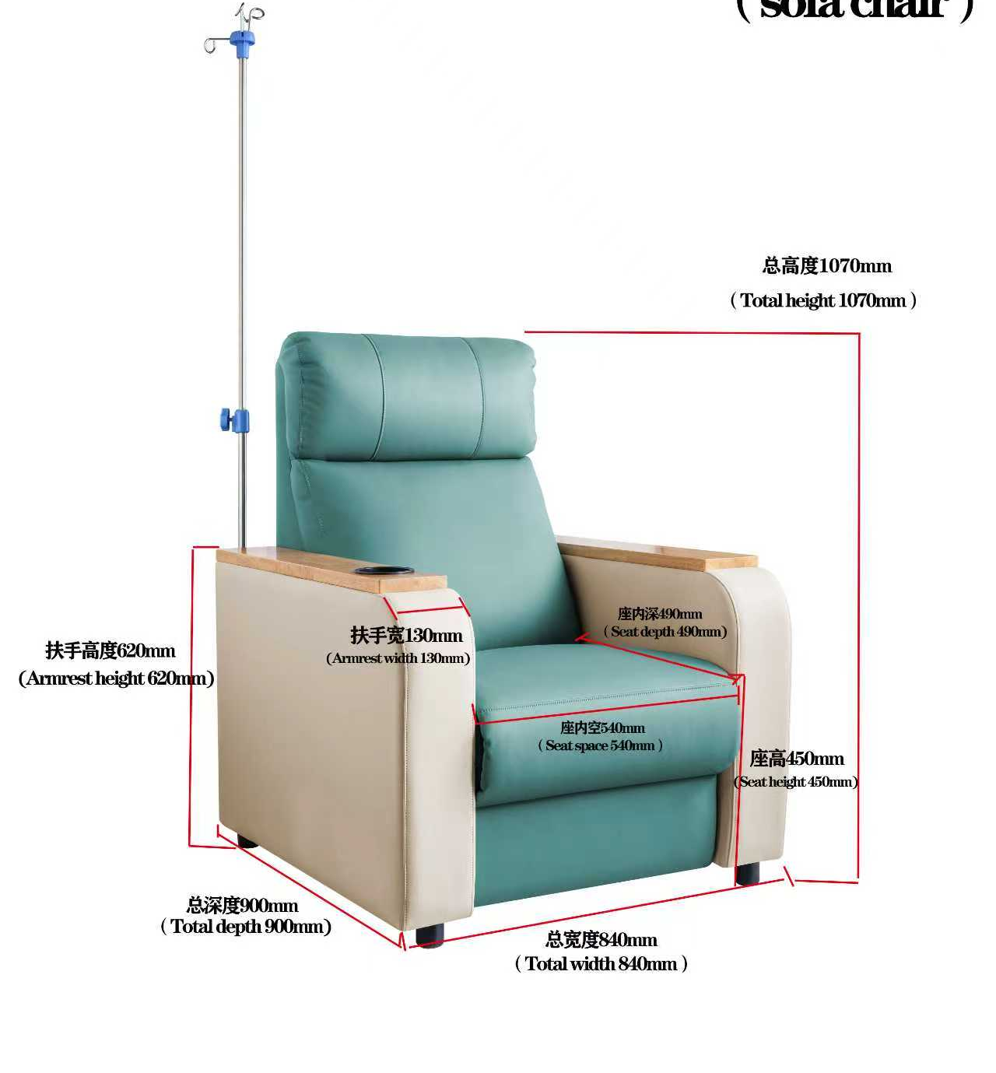 | 840*900*1070 | 张 | 60 |  |  | 带手动功能可躺 面料：优质西皮面料 泡绵：为高密度柔软绵，扶手绵为高密度 高弹原生绵 木方：采用橡木3*8：含水率低于9% 木板：为5MM厚胶合板，桉木材质原生板：通过 BIFMA测试： 扶手面规格：不褪色长 ≥685mm，宽 ≥140mm厚度为 ≥15mm采用中纤密度板，表面一次性加热加压成型，贴防火板。板边可采用鸭嘴型、半圆型或pvc同色封边。具有耐热、耐烫、耐酸碱、防水、防刻划等优，牢固耐用。 蛇形弹簧.:采用蛇形螺旋弹簧，厚度25mm 车线:采用纯手工两点一线军工工艺车缝，牢固性强不易开裂。 五金脚:采用1.5T㎜优质冷轧钢椅脚，与地面增加接触面，更加稳固。 回力橡筋:座背各3条7cm宽回力橡筋，环保低弹纱线，拉力十足 溶剂胶:采用为无苯的溶剂制造 底布：采用无纺布是一种非织造布，具有防潮、透气、柔韧、质轻、不助燃。 公仔绵：三维聚脂短纤维经充分梳理，使其保持足够的弹力持久回弹力。 输液杆：201不锈钢材质，可活动升降，样式可根据需求方订制。 水杯：ｐｐ材料，可放50斤；带餐板。
95 | 户外公园椅 |  | 1500*600*780 | 张 | 10 |  |  | 材质：椅脚全铸铝，单脚重≥2.3公斤，椅条铝合金，管壁厚度≥1mm

 |  |  |  |  |  | 合计 | 0

